Sheet1
上海童励科技有限公司
联系电话（Tel）：18616296509（微信同号） 联系QQ:2812192480 阿里巴巴链接：https://tongliwanju.1688.com/
电动益智玩具（Electric educational toys）
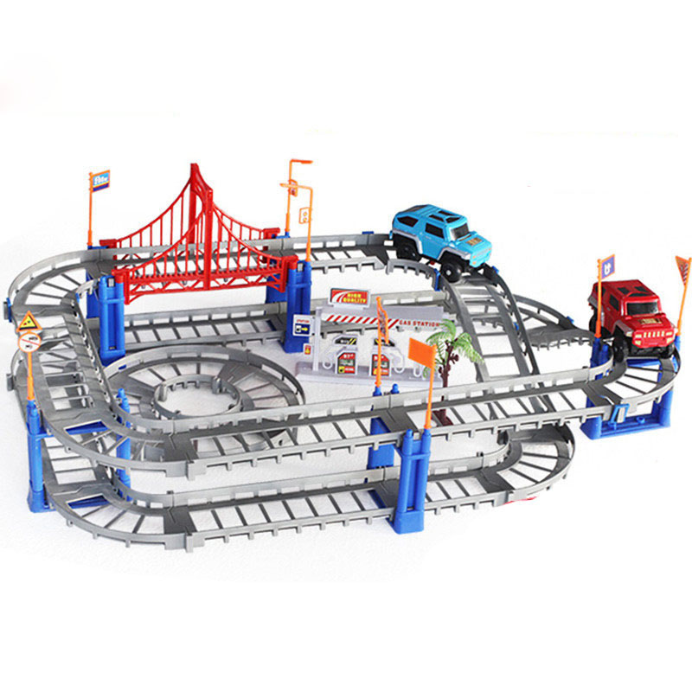 | 产品名称 | 电动轨道车 | 代销价格 | 14.3 | 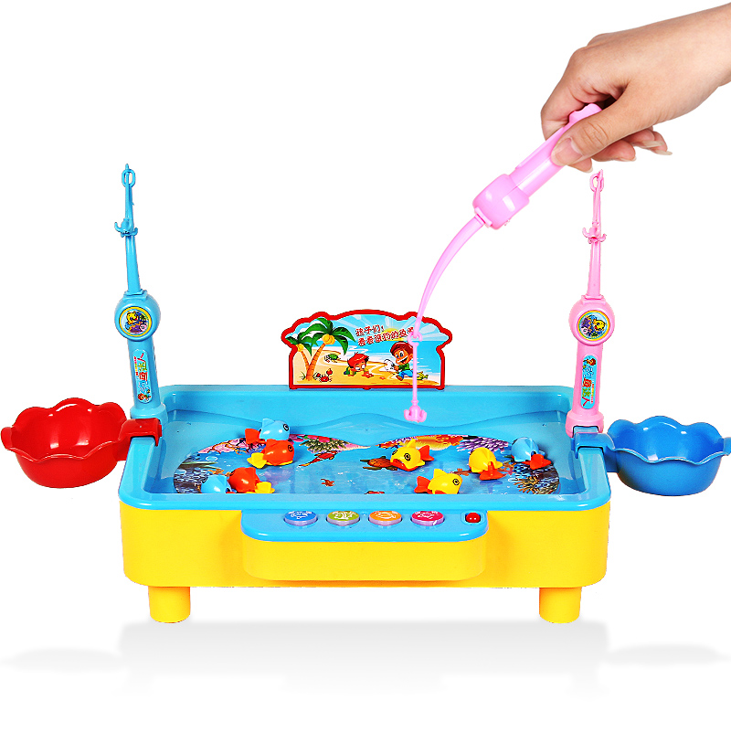 | 产品名称 | 钓鱼玩具 | 代销价格 | 26.4
 | 产品型号 | 1208 | 批发价 | 13 |  | 产品型号 | 1567 | 批发价 | 24.2
 | 装箱数 | 24 | 建议零售价 | 29 |  | 装箱数 | 24 | 建议零售价 | 39.5
 | 毛重 | 14KG | 线上最低价 | 29 |  | 毛重 | 24KG | 线上最低价 | 35.9
 | 整箱规格 | 74.5*46*39.5cm | 玩具类型 | 电动益智玩具 |  | 整箱规格 | 61*47*70cm | 玩具类型 | 电动益智玩具
 | 3C编号 | 2016152202015803 | 产品介绍 |  |  | 3C编号 | 2016012202873879 | 产品介绍
 | 条码 | 6970322030037 | 73件套，包装自带1个小汽车，带说明书，DIY玩具，小汽车使用五号电池（需自备） |  |  | 条码 | 6970389050016 | 20条鱼儿，使用3节五号电池（需自备），可通过配带的线子链接充电宝或插头直接供电使用，也可另配充电套装，需另购，带歌曲儿歌音乐唐诗各三首！
 | 续航时间 | 20-30分钟 |  |  |  | 续航时间 | 20-30分钟
 | 单个重量 | 0.7KG |  |  |  | 单个重量 | 1KG
 | 颜色 | 彩轨/灰轨 |  |  |  | 颜色 | 蓝色/粉色

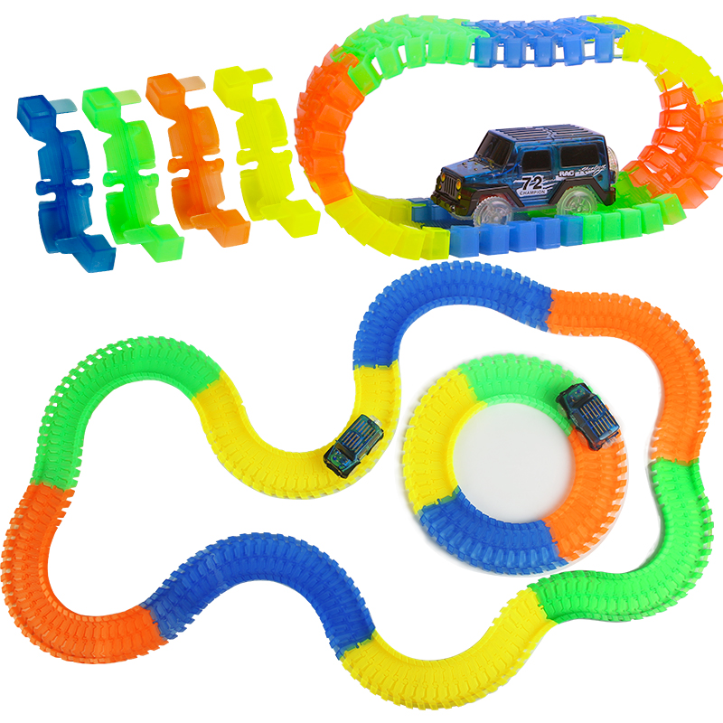 | 产品名称 | 电动轨道车 | 代销价格 | 21.7 | 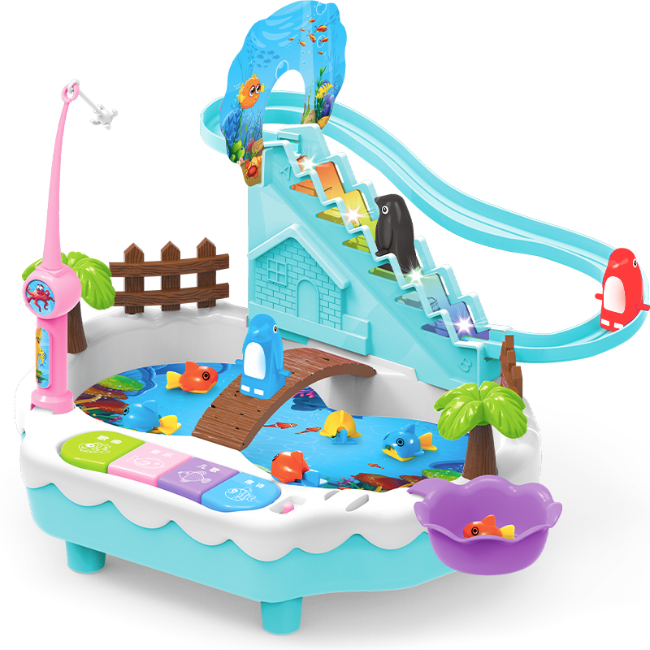 | 产品名称 | 钓鱼玩具 | 代销价格 | 37.4
 | 产品型号 | 6601 | 批发价 | 20.3 |  | 产品型号 | 1567-8 | 批发价 | 35.3
 | 装箱数 | 24 | 建议零售价 | 39 |  | 装箱数 | 24 | 建议零售价 | 58
 | 毛重 | 16KG | 线上最低价 | 30 |  | 毛重 | 31KG | 线上最低价 | 58
 | 整箱规格 | 80*40*58.5cm | 玩具类型 | 电动益智玩具 |  | 整箱规格 | 84*42*85cm | 玩具类型 | 电动益智玩具
 | 3C编号 | 2016152202015803 |  |  |  | 3C编号 | 2016012202873879 | 产品介绍
 | 条码 | 6970322030037 | 220PCS每节长度约1CM，配带一个小汽车，使用1节五号电池（需自备）可额外增配小汽车，或其他装饰组件，小汽车可发光，轨道车带夜光效果。 |  |  | 条码 | 6970389050092 | 10条鱼儿，使用3节五号电池（需自备），可通过配带的线子链接充电宝或插头直接供电使用，也可另配充电套装，需另购，带歌曲儿歌音乐唐诗各三首！
 | 续航时间 | 20-30分钟 |  |  |  | 续航时间 | 20-30分钟
 | 单个重量 | 0.7KG |  |  |  | 单个重量 | 1.4KG
 | 颜色 | / |  |  |  | 颜色 | 蓝色/粉色

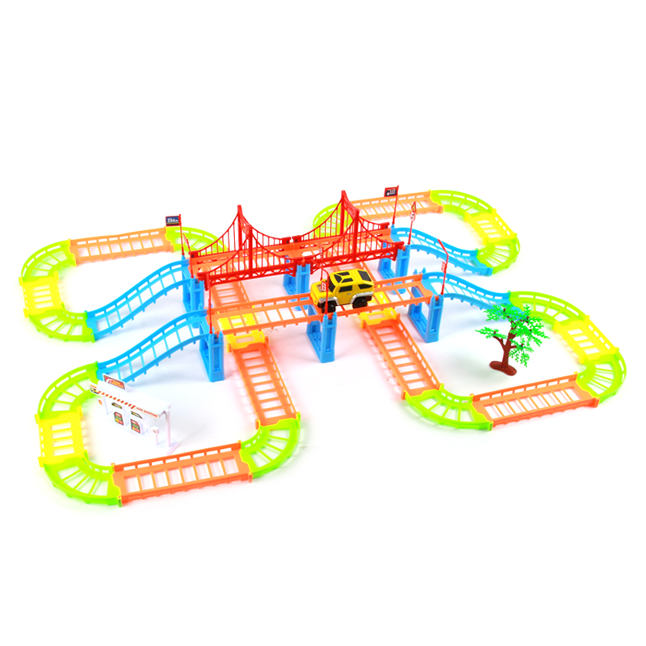 | 产品名称 | 电动轨道车 | 代销价格 | 18.7 | 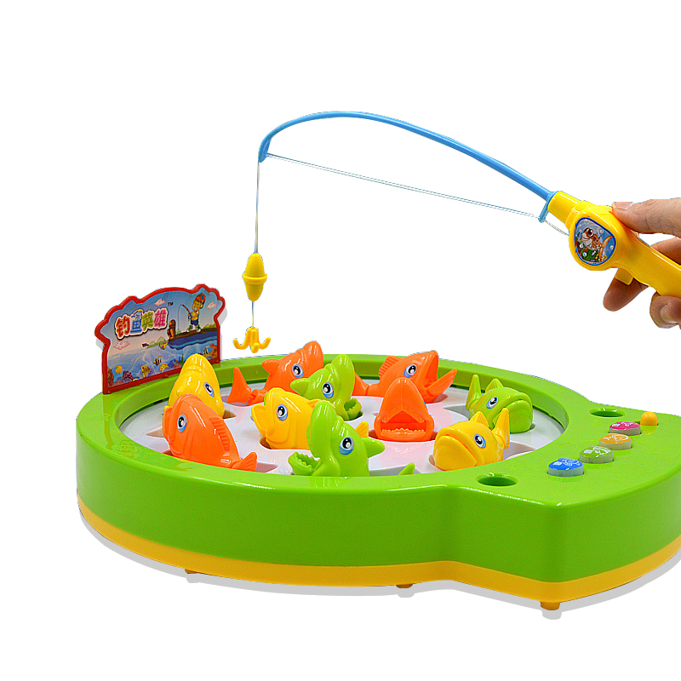 | 产品名称 | 钓鱼玩具 | 代销价格 | 20.5
 | 产品型号 | 1209 | 批发价 | 17.1 |  | 产品型号 | 1567-7 | 批发价 | 19
 | 装箱数 | 36 | 建议零售价 | 39 |  | 装箱数 | 36 | 建议零售价 | 39
 | 毛重 | 26 | 线上最低价 | 35 |  | 毛重 | 34KG | 线上最低价 | 38
 | 整箱规格 | 83*37*90cm | 玩具类型 | 电动益智玩具 |  | 整箱规格 | 103*38*79cm | 玩具类型 | 电动益智玩具
 | 3C编号 | 6970322030037 | 产品介绍 |  |  | 3C编号 | 2016012202873879 | 产品介绍
 | 条码 |  | 108件套，包装自带1个小汽车，带说明书，DIY玩具，小汽车使用五号电池（需自备） |  |  | 条码 |  | 10条鱼儿，使用3节五号电池（需自备），可通过配带的线子链接充电宝或插头直接供电使用，也可另配充电套装，需另购，带歌曲儿歌音乐唐诗各三首！
 | 续航时间 | 20-30分钟 |  |  |  | 续航时间 | 20-30分钟
 | 单个重量 | 0.72KG |  |  |  | 单个重量 | 1.1KG
 | 颜色 | 灰色/彩色 |  |  |  | 颜色 | 绿色/橙色

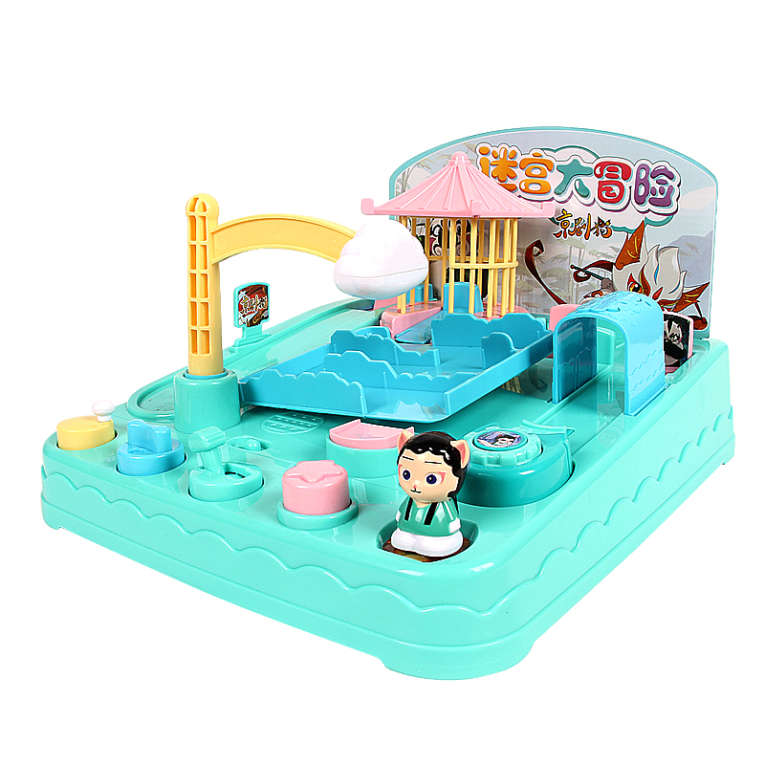 | 产品名称 | 京剧猫闯关大冒险 | 代销价格 |  | 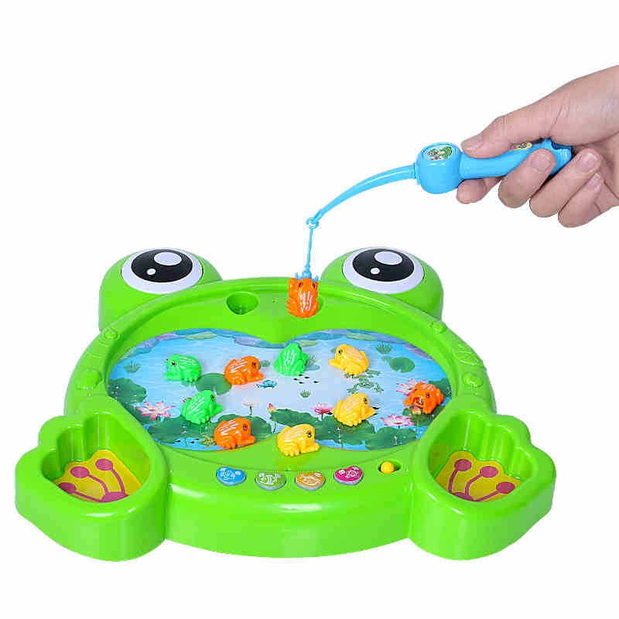 | 产品名称 | 钓鱼玩具 | 代销价格 | 25.9
 | 产品型号 | 618-3 | 批发价 |  |  | 产品型号 | 1567-2 | 批发价 | 22.3
 | 装箱数 |  | 建议零售价 |  |  | 装箱数 | 24 | 建议零售价 | 48
 | 毛重 |  | 线上最低价 |  |  | 毛重 | 28KG | 线上最低价 | 48
 | 整箱规格 |  | 玩具类型 |  |  | 整箱规格 | 94*39*95cm | 玩具类型 | 电动益智玩具
 | 3C编号 |  | 产品介绍 |  |  | 3C编号 | 2016012202873879 | 产品介绍
 | 条码 |  |  |  |  | 条码 | 6970389050030 | 10只青蛙，使用3节五号电池（需自备），可通过配带的线子链接充电宝或插头直接供电使用，也可另配充电套装，需另购，带歌曲儿歌音乐唐诗各三首！
 | 续航时间 |  |  |  |  | 续航时间 | 20-30分钟
 | 单个重量 |  |  |  |  | 单个重量 | 1.2KG
 | 颜色 |  |  |  |  | 颜色 | /

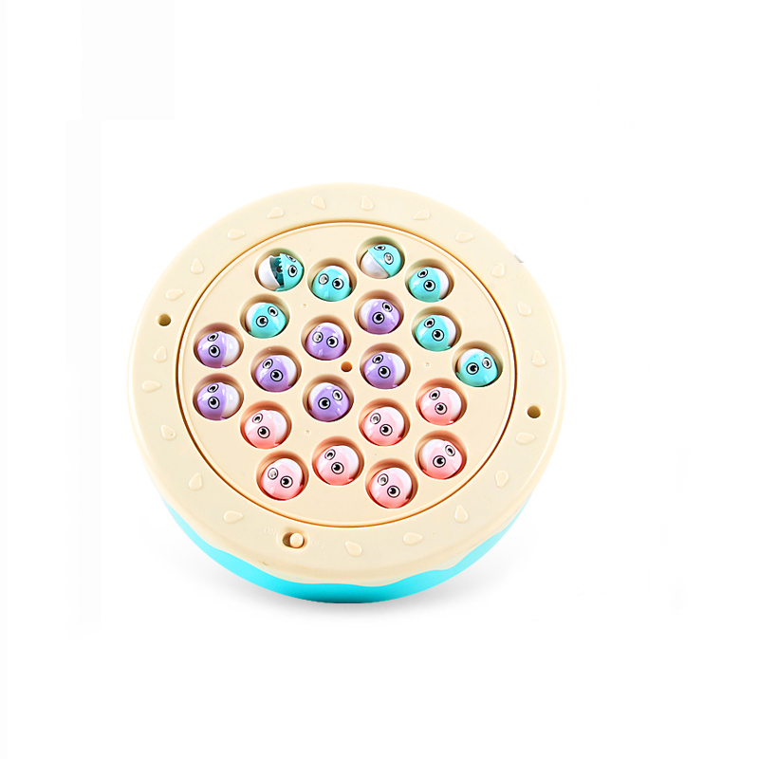 | 产品名称 | 钓鱼玩具 | 代销价格 | 18.7 | 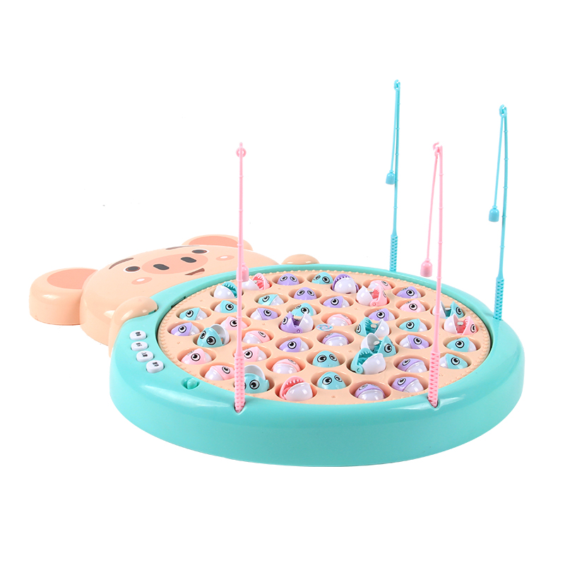 | 产品名称 | 钓鱼玩具 | 代销价格 | 31.3
 | 产品型号 | 1582 | 批发价 | 18.3 |  | 产品型号 | 1583 | 批发价 | 29.4
 | 装箱数 | 48 | 建议零售价 | 35 |  | 装箱数 | 24 | 建议零售价 | 49
 | 毛重 | 25KG | 线上最低价 | 35 |  | 毛重 | 20KG | 线上最低价 | 49
 | 整箱规格 | 70*30*95cm | 玩具类型 | 电动益智玩具 |  | 整箱规格 | 63*31*83cm | 玩具类型 | 电动益智玩具
 | 3C编号 | 2016012202873879 | 产品介绍 |  |  | 3C编号 | 2016012202873879 | 产品介绍
 | 条码 |  | 鱼嘴带金属，鱼竿带磁性。直接吸上来的，带儿歌，鱼儿在里面旋转 随机张开嘴巴 使用鱼竿钓鱼，使用3节五号电池。21条鱼，4个鱼竿 |  |  | 条码 |  | 鱼嘴带金属，鱼竿带磁性。直接吸上来的，带儿歌，唐诗，歌曲，音乐，45条鱼儿，4个鱼竿，使用3节五号电池，配供电线，可连接充电宝 或者插头供电
 | 续航时间 | 20-30分钟 |  |  |  | 续航时间 | 20-30分钟
 | 单个重量 | 0.6KG |  |  |  | 单个重量 | 0.9KG
 | 颜色 | / |  |  |  | 颜色 | /

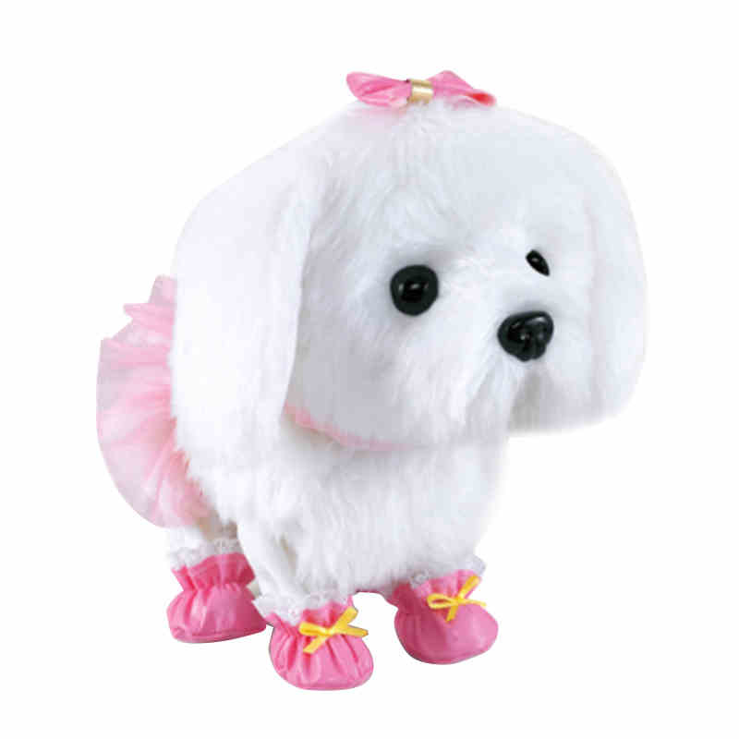 | 产品名称 | 电动狗狗 | 代销价格 | 84 | 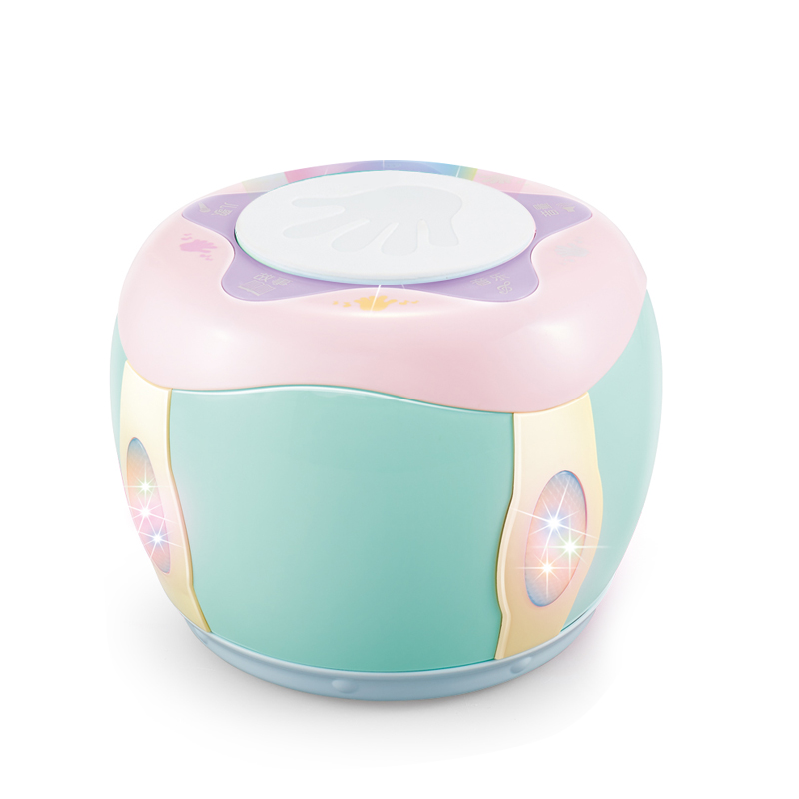 | 产品名称 | 电动拍拍鼓 | 代销价格 | 37
 | 产品型号 | 33069 | 批发价 | 78.2 |  | 产品型号 | 222 | 批发价 | 34.9
 | 装箱数 | 12 | 建议零售价 | 128 |  | 装箱数 | 18 | 建议零售价 | 65
 | 毛重 | 17KG | 线上最低价 | 125 |  | 毛重 | 15KG | 线上最低价 | 65
 | 整箱规格 | 59*57*47cm | 玩具类型 | 电动玩具 |  | 整箱规格 | 71*47.5*54.5cm | 玩具类型 | 电动益智玩具
 | 3C编号 | 2012012202530410 | 产品介绍 |  |  | 3C编号 | 2013152202010107 | 产品介绍
 | 条码 | 6947395900529 | 使用4节五号电池，语音声控，会唱歌跳舞，魔音学声，会恭喜发财动作加语音，会倒立 坐下 趴下。 |  |  | 条码 | 6943728890024 | 使用4节五号电池（需自备），可增配充电套装，可连接手机播放歌曲，6首儿歌，5个故事，15首音乐，可调音量大小，带滚轮
 | 续航时间 | 20-30分钟 |  |  |  | 续航时间 | 20-30分钟
 | 单个重量 | 1.1KG |  |  |  | 单个重量 | 0.9KG
 | 颜色 | 白毛贵妇人/棕毛泰迪 |  |  |  | 颜色 | /

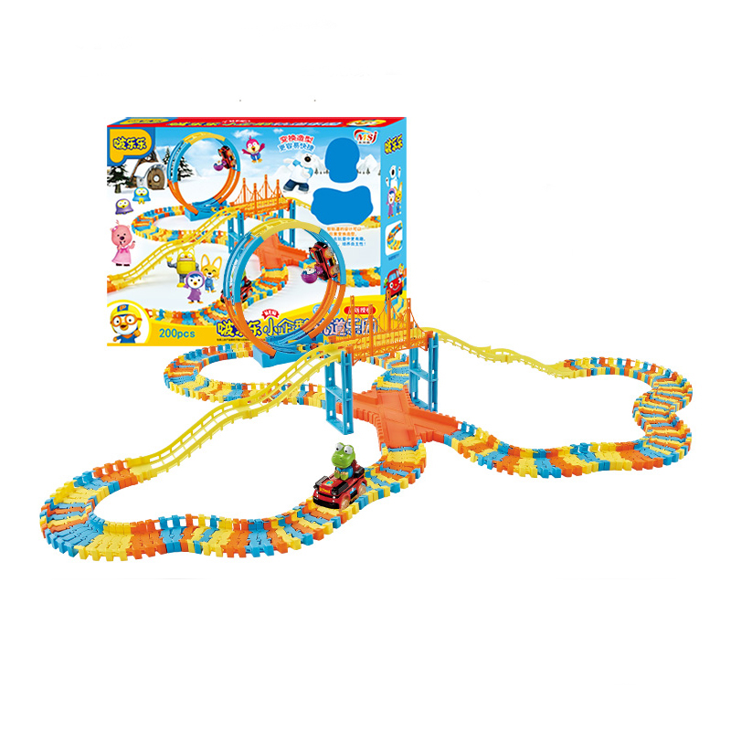 | 产品名称 | 啵乐乐轨道车 | 代销价格 |  | 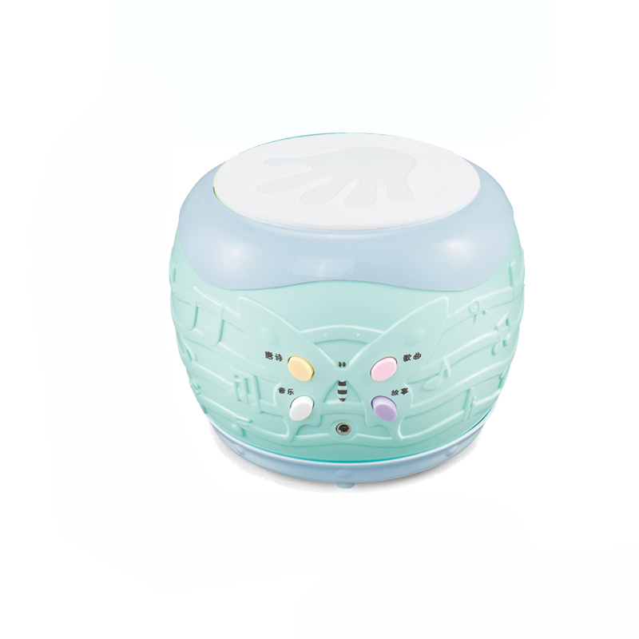 | 产品名称 | 电动拍拍鼓 | 代销价格 | 19.9
 | 产品型号 | 285D | 批发价 |  |  | 产品型号 | 444 | 批发价 | 18.5
 | 装箱数 |  | 建议零售价 |  |  | 装箱数 | 48 | 建议零售价 | 35
 | 毛重 |  | 线上最低价 |  |  | 毛重 | 22KG | 线上最低价 | 35
 | 整箱规格 |  | 玩具类型 |  |  | 整箱规格 | 70*36*87cm | 玩具类型 | 电动益智玩具
 | 3C编号 |  | 产品介绍 |  |  | 3C编号 | 2013152202010107 | 产品介绍
 | 条码 |  |  |  |  | 条码 | 6943728882135 | 使用3节五号电池（需自备），可增配充电套装，可连接手机播放歌曲，带2首古诗，3首歌曲，14首音乐，带滚轮
 | 续航时间 |  |  |  |  | 续航时间 | 20-30分钟
 | 单个重量 |  |  |  |  | 单个重量 | 0.6KG
 | 颜色 |  |  |  |  | 颜色 | /

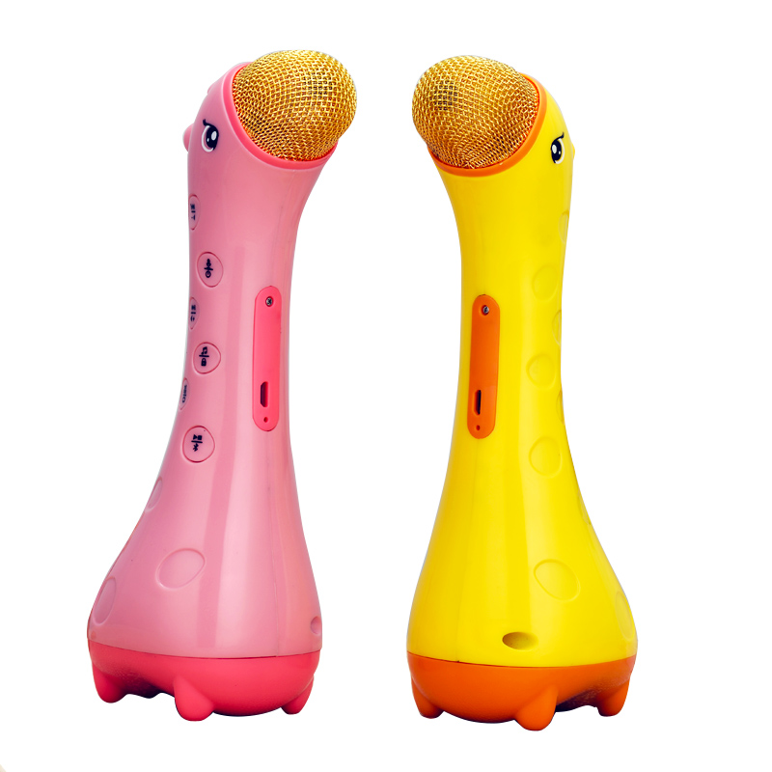 | 产品名称 | 小鹿话筒玩具 | 代销价格 | 67 | 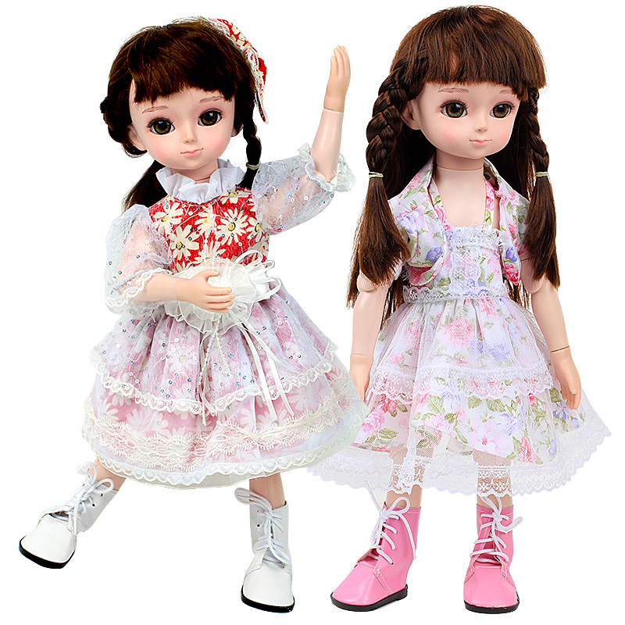 | 产品名称 | 智能娃娃 | 代销价格 | 87
 | 产品型号 | Q01 | 批发价 | 66.7 |  | 产品型号 | 24051-2 | 批发价 | 83
 | 装箱数 | 32 | 建议零售价 | 98 |  | 装箱数 | 8 | 建议零售价 | 128
 | 毛重 | 15KG | 线上最低价 | 98 |  | 毛重 | 14KG | 线上最低价 | 125
 | 整箱规格 | / | 玩具类型 | 电动玩具 |  | 整箱规格 | 72*54*59cm | 玩具类型 | 智能娃娃
 | 3C编号 | 2016012202845150 | 产品介绍 |  |  | 3C编号 | 2012012202530410 | 产品介绍
 | 条码 | 6936206200019 | 可连接手机播放歌曲，原装自带128MB内存，可增配8G内存版，自带国学早教10首，音乐儿歌12首，趣味故事40首，宝宝乐园14首 |  |  | 条码 | 6947395900512 | 智能娃娃，可额外配衣服，可语音互动，唐诗、唱歌、故事、常识、算术、英语。带问答功能，15个关节
 | 续航时间 | 20-30分钟 |  |  |  | 续航时间 | 30分钟
 | 单个重量 | 0.5 |  |  |  | 单个重量 | 1.8KG
 | 颜色 | 粉色/黄色 |  |  |  | 颜色 | 4款衣服

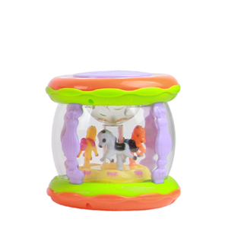 | 产品名称 | 中号旋转木马拍拍鼓 | 代销价格 | 16.7 | 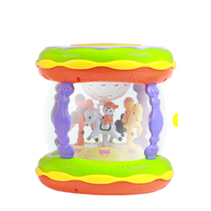 | 产品名称 | 大号旋转木马拍拍鼓 | 代销价格 | 41.3
 | 产品型号 | CY-6006A | 批发价 | 15.8 |  | 产品型号 | CY-6067A | 批发价 | 40.1
 | 装箱数 | 64 | 建议零售价 | 29 |  | 装箱数 | 24 | 建议零售价 | 59
 | 毛重 | 21KG | 线上最低价 | 25 |  | 毛重 | 18KG | 线上最低价 | 55
 | 整箱规格 | 61*59.5*60.5cm | 玩具类型 | 电动益智玩具 |  | 整箱规格 | 62*43*84cm | 玩具类型 | 电动益智玩具
 | 3C编号 | 2017152202019802 | 产品介绍 |  |  | 3C编号 | 2017152202019802 | 产品介绍
 | 条码 |  | 使用3节五号电池（需自备）带星空投影，木马可旋转，音量可调节 音乐10首 歌曲6首 故事4首 英语4段 |  |  | 条码 |  | USB充电版，带星空投影，木马可旋转，音量可调节 可连接手机播放。 儿歌12首 音乐5首 故事8首 原声模拟36段
 | 续航时间 | 30分钟 |  |  |  | 续航时间 | 30分钟
 | 单个重量 | 0.33KG |  |  |  | 单个重量 | 0.75KG
 | 颜色 | / |  |  |  | 颜色 | /

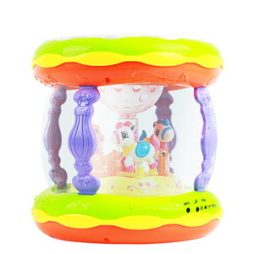 | 产品名称 | 加大号旋转木马拍拍鼓 | 代销价格 | 61.2 | 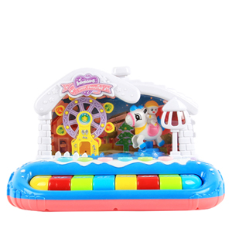 | 产品名称 | 摩天轮电子琴 | 代销价格 | 32.7
 | 产品型号 | CY-6009A | 批发价 | 59.3 |  | 产品型号 | CY-7018A | 批发价 | 30.3
 | 装箱数 | 12 | 建议零售价 | 88 |  | 装箱数 | 24 | 建议零售价 | 49
 | 毛重 | 18KG | 线上最低价 | 85 |  | 毛重 | 18KG | 线上最低价 | 45
 | 整箱规格 | 54*51.5*76.5cm | 玩具类型 | 电动益智玩具 |  | 整箱规格 | 58.2*50*77cm | 玩具类型 | 电动益智女孩玩具
 | 3C编号 | 2017152202019802 | 产品介绍 |  |  | 3C编号 | 2016152202016932 | 产品介绍
 | 条码 |  | USB充电版，带话筒，带星空投影，木马可旋转，音量可调节 可连接手机播放。 儿歌12首 音乐6首 故事10首 原声模拟36段 |  |  | 条码 |  | 使用3节五号电池（需自备）带灯光，摩天轮和旋转，钢琴音阶，8首音乐 原声模拟
 | 续航时间 | 30分钟 |  |  |  | 续航时间 | 30分钟
 | 单个重量 | 1.5KG |  |  |  | 单个重量 | 0.75KG
 | 颜色 | / |  |  |  | 颜色 | /

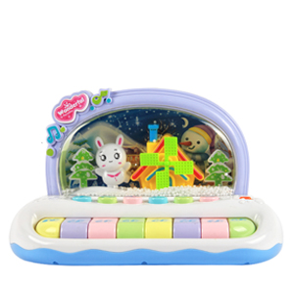 | 产品名称 | 雪花电子琴 | 代销价格 | 31.3 | 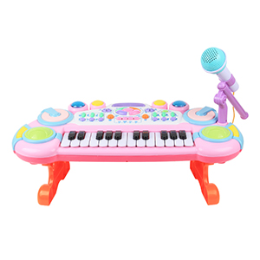 | 产品名称 | 童趣电子琴 | 代销价格 | 62
 | 产品型号 | CY-7002A | 批发价 | 28.9 |  | 产品型号 | CY-6032A | 批发价 | 58.2
 | 装箱数 | 24 | 建议零售价 | 49 |  | 装箱数 | 15 | 建议零售价 | 88
 | 毛重 | 18.5KG | 线上最低价 | 45 |  | 毛重 | 21.5KG | 线上最低价 | 85
 | 整箱规格 | 59.5*51.5*73cm | 玩具类型 | 电动益智女孩玩具 |  | 整箱规格 | 85.5*56.5*55.5cm | 玩具类型 | 电动益智女孩玩具
 | 3C编号 | 2016152202016932 | 产品介绍 |  |  | 3C编号 | 2017152202019786 | 产品介绍
 | 条码 |  | 使用3节五号电池（需自备）带灯光，浪漫雪景，钢琴音阶，8首音乐 原声模拟 |  |  | 条码 |  | USB充电版，音量可调节，外接麦克风，钢琴音阶，带故事，儿歌，和弦乐，可模拟动物 萨克斯 吉他等乐器音效
 | 续航时间 | 30分钟 |  |  |  | 续航时间 | 30分钟
 | 单个重量 | 0.77KG |  |  |  | 单个重量 | 1.43KG
 | 颜色 | / |  |  |  | 颜色 | 蓝色/粉色

四轴飞行器（Four axis aircraft）
 | 产品名称 | 大号普通版无人机 | 代销价格 | 89 | 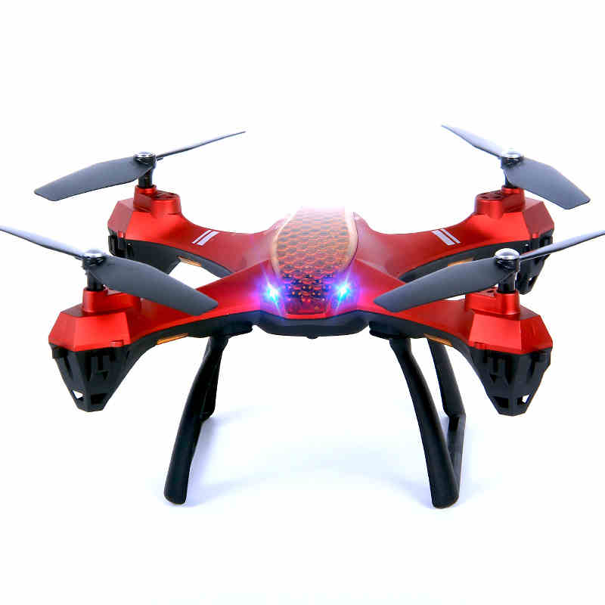 | 产品名称 | 大号定高版无人机 | 代销价格 | 99
 | 产品型号 | 880-19 | 批发价 | 86 |  | 产品型号 | 880-19H | 批发价 | 95
 | 装箱数 | 16 | 建议零售价 | 128 |  | 装箱数 | 16 | 建议零售价 | 138
 | 毛重 | 16KG | 线上最低价 | 118 |  | 毛重 | 16KG | 线上最低价 | 128
 | 整箱规格 | 83*48*59.5cm | 玩具类型 | 无人机 |  | 整箱规格 | 83*48*59.5cm | 玩具类型 | 无人机
 | 3C编号 | / | 产品介绍 |  |  | 3C编号 | / | 产品介绍
 | 条码 | 6926844588198 | 对角尺寸39cm，带无头模式 一键后退，一键翻滚，可调速，可额外增配30万像素和200万像素的摄像头 |  |  | 条码 | 6926844588198 | 对角尺寸39cm，定高版 带无头模式 一键后退，一键翻滚，可调速，可额外增配30万像素和200万像素的摄像头
 | 续航时间 | 8-10分钟 |  |  |  | 续航时间 | 8-10分钟
 | 单个重量 | 1KG |  |  |  | 单个重量 | 1KG
 | 颜色 | 黑色/红色 |  |  |  | 颜色 | 黑色/红色

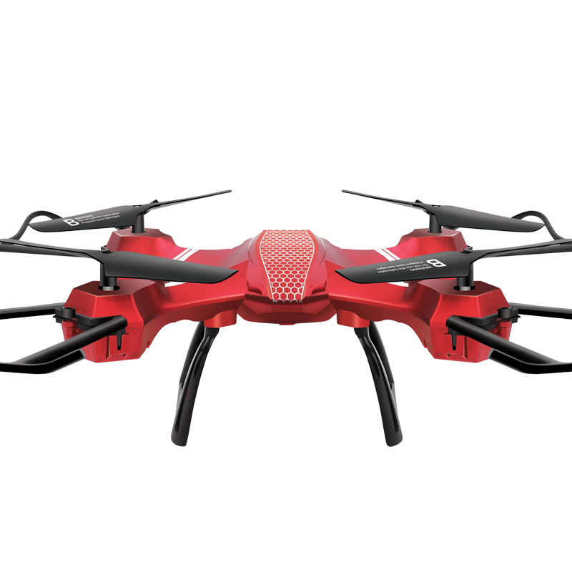 | 产品名称 | 中号普通版无人机 | 代销价格 | 76 |  | 产品名称 | 中号定高版无人机 | 代销价格 | 86
 | 产品型号 | 880-29 | 批发价 | 74 |  | 产品型号 | 880-29H | 批发价 | 83
 | 装箱数 | 18 | 建议零售价 | 118 |  | 装箱数 | 18 | 建议零售价 | 128
 | 毛重 | 16KG | 线上最低价 | 108 |  | 毛重 | 16KG | 线上最低价 | 118
 | 整箱规格 | 92.5*30.5*61.5cm | 玩具类型 | 无人机 |  | 整箱规格 | 92.5*30.5*61.5cm | 玩具类型 | 无人机
 | 3C编号 | / | 产品介绍 |  |  | 3C编号 | / | 产品介绍
 | 条码 | 6926844588297 | 对角尺寸34cm，带无头模式 一键后退，一键翻滚，可调速，可额外增配30万像素和200万像素的摄像头 |  |  | 条码 | 6926844588297 | 对角尺寸34cm，定高版 带无头模式 一键后退，一键翻滚，可调速，可额外增配30万像素和200万像素的摄像头
 | 续航时间 | 8-10分钟 |  |  |  | 续航时间 | 8-10分钟
 | 单个重量 | 0.9KG |  |  |  | 单个重量 | 0.9KG
 | 颜色 | 黑色/红色 |  |  |  | 颜色 | 黑色/红色

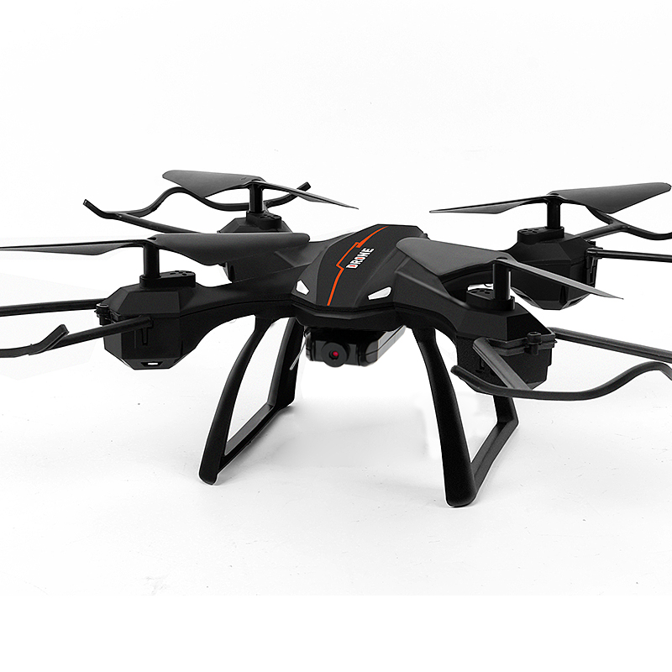 | 产品名称 | 大号长续航定高无人机 | 代销价格 | 112 | 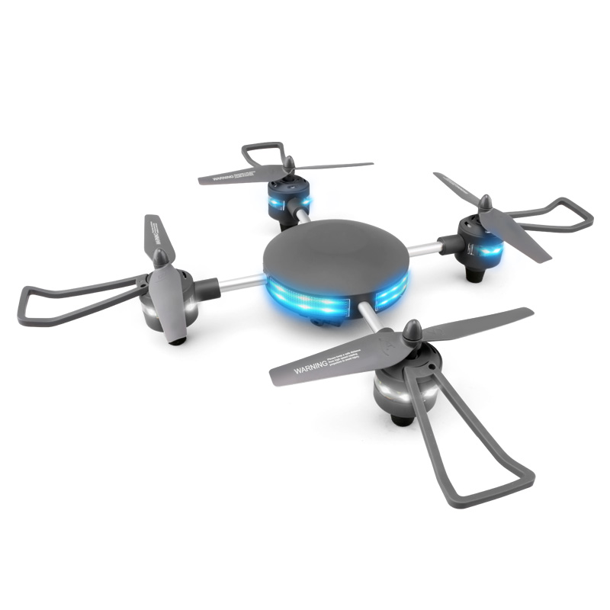 | 产品名称 | 四轴飞行器 | 代销价格 | 156
 | 产品型号 | 880-32H | 批发价 | 110 |  | 产品型号 | W606-9 | 批发价 | 154
 | 装箱数 | 16 | 建议零售价 | 158 |  | 装箱数 | 18 | 建议零售价 | 218
 | 毛重 | 16KG | 线上最低价 | 138 |  | 毛重 | 15 | 线上最低价 | 208
 | 整箱规格 | 83*48*59.5cm | 玩具类型 | 无人机 |  | 整箱规格 | 54.5*43*68.5cm | 玩具类型 | 无人机
 | 3C编号 | / | 产品介绍 |  |  | 3C编号 | / | 产品介绍
 | 条码 |  | 对角尺寸39cm，续航时间长。定高版 带无头模式 一键后退，一键翻滚，可调速，可额外增配200万像素的摄像头 |  |  | 条码 | / | 英文包装，合金主体架，做工优质，适合出口，带无头模式，一键翻滚，一键返航，可调速，可增配480P或720P摄像头
 | 续航时间 | 23分钟 |  |  |  | 续航时间 | 10分钟
 | 单个重量 | 1KG |  |  |  | 单个重量 | 0.9KG
 | 颜色 | 黑色/蓝色 |  |  |  | 颜色 | /

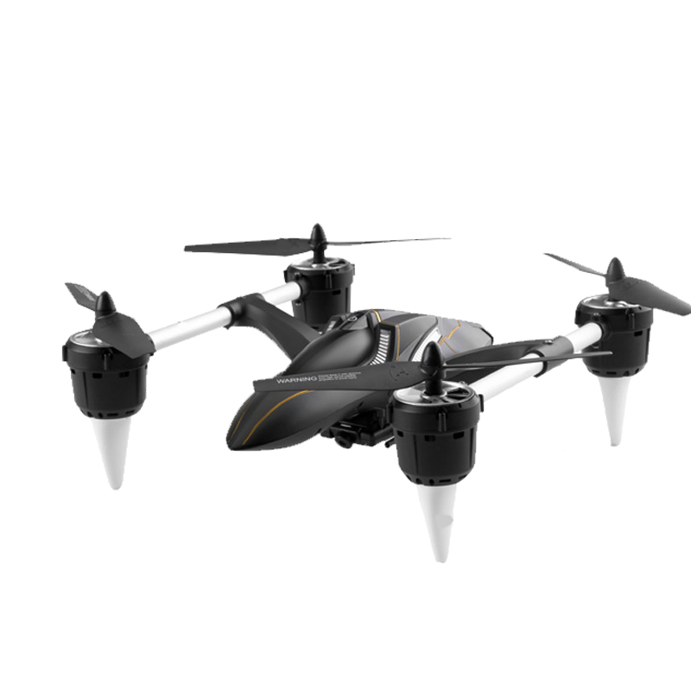 | 产品名称 | 四轴飞行器 | 代销价格 | 161 | 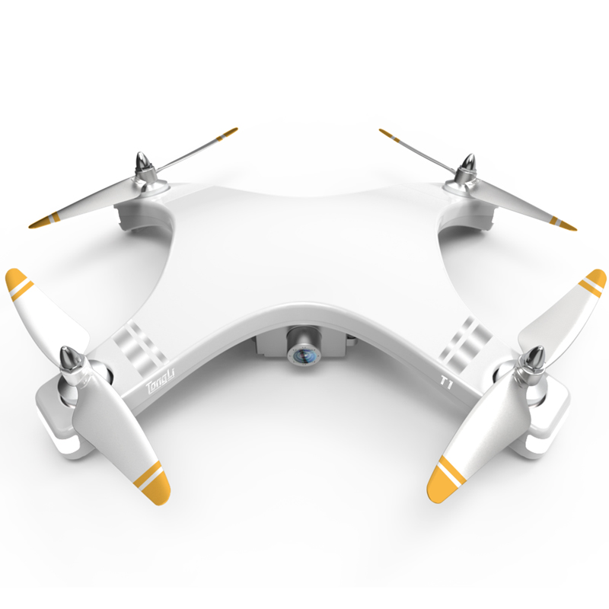 | 产品名称 | 无人机 | 代销价格 | 560
 | 产品型号 | W606-7 | 批发价 | 157 |  | 产品型号 | T1 | 批发价 | 530
 | 装箱数 | 18 | 建议零售价 | 218 |  | 装箱数 | 8 | 建议零售价 | 886
 | 毛重 | 15 | 线上最低价 | 208 |  | 毛重 | 13KG | 线上最低价 | 856
 | 整箱规格 | 64*58.5*77cm | 玩具类型 | 无人机 |  | 整箱规格 | 80*48.5*43cm | 玩具类型 | 无人机
 | 3C编号 | / | 产品介绍 |  |  | 3C编号 | / | 产品介绍
 | 条码 | / | 英文包装，合金主体架，做工优质，适合出口，带无头模式，一键翻滚，一键返航，可调速，可增配480P或720P摄像头 |  |  | 条码 | 6950391700529 | 无刷电机，带GPS定位，可负重500g左右，可额外增配720P摄像头，也可单独购买运动相机搭载，遥控距离300米，自重390g
 | 续航时间 | 10分钟 |  |  |  | 续航时间 | 15分钟
 | 单个重量 | 0.9KG |  |  |  | 单个重量 | 1.55KG
 | 颜色 | / |  |  |  | 颜色 | /

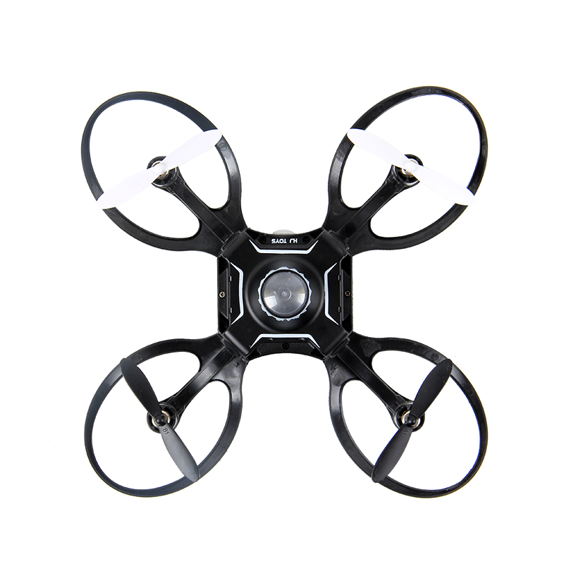 | 产品名称 | 手势操控折叠无人机普通版 | 代销价格 | 82.5 |  | 产品名称 | 手势操控折叠无人机航拍版 | 代销价格 | 124.5
 | 产品型号 | W606-16 | 批发价 | 79.5 |  | 产品型号 | W606-16 | 批发价 | 120
 | 装箱数 | 24 | 建议零售价 | 128 |  | 装箱数 | 24 | 建议零售价 | 189
 | 毛重 | 13KG | 线上最低价 | 118 |  | 毛重 | 13KG | 线上最低价 | 169
 | 整箱规格 | 50*24.5*59cm | 玩具类型 | 无人机 |  | 整箱规格 | 50*24.5*59cm | 玩具类型 | 无人机
 | 3C编号 | / | 产品介绍 |  |  | 3C编号 | / | 产品介绍
 | 条码 | / | 附带手势操控手套，迷你折叠无人机，不带航拍。使用3.7V600毫安锂电池，迷你包装适合外贸出口，折叠尺寸9*9cm 展开尺寸：16*16cm |  |  | 条码 | / | 附带手势操控手套，迷你折叠无人机，无人机自带480p航拍摄像头。使用3.7V600毫安锂电池，迷你包装适合外贸出口，折叠尺寸9*9cm 展开尺寸：16*16cm
 | 续航时间 | 8-10分钟 |  |  |  | 续航时间 | 8-10分钟
 | 单个重量 | 0.54KG |  |  |  | 单个重量 | 0.54KG
 | 颜色 | / |  |  |  | 颜色 | /

遥控车（Remote control car）
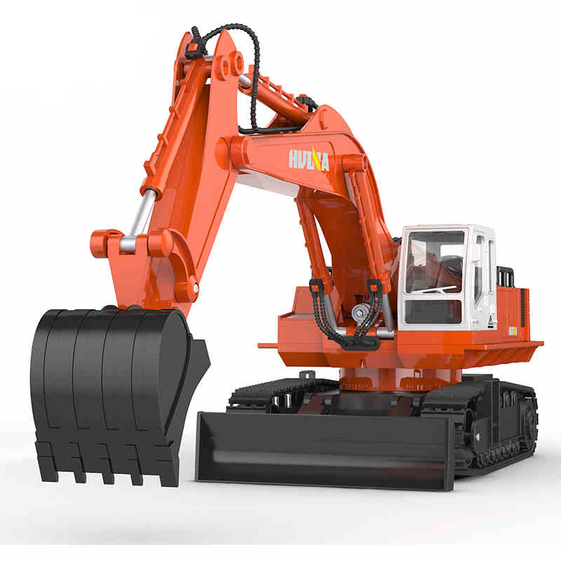 | 产品名称 | 11通道遥控挖掘机 | 代销价格 | 82 | 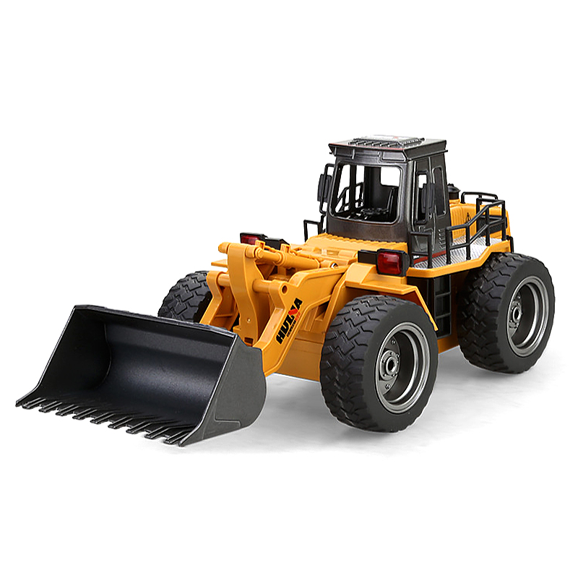 | 产品名称 | 6通道遥控装载机 | 代销价格 | 86
 | 产品型号 | 310 | 批发价 | 79 |  | 产品型号 | 520 | 批发价 | 83
 | 装箱数 | 8 | 建议零售价 | 108 |  | 装箱数 | 12 | 建议零售价 | 108
 | 毛重 | 16KG | 线上最低价 | 108 |  | 毛重 | 21KG | 线上最低价 | 108
 | 整箱规格 | 68*54*67cm | 玩具类型 | 遥控车 |  | 整箱规格 | 83*52*66cm | 玩具类型 | 遥控车
 | 3C编号 | 2016012202869346 | 产品介绍 |  |  | 3C编号 | 2016012202869346 | 产品介绍
 | 条码 | 6958684403102 | 车身长度54cm，使用6V镍镉电池，遥控器可遥控11个功能，可挖沙子 |  |  | 条码 | 6958684405205 | 车身长度35cm，2.4G遥控器，铲斗和驾驶舱，轮毂为合金材质 车身使用4.8V镍镉电池
 | 续航时间 | 15-20分钟 |  |  |  | 续航时间 | 15-20分钟
 | 单个重量 | 2KG |  |  |  | 单个重量 | 1.75KG
 | 颜色 | / |  |  |  | 颜色 | /

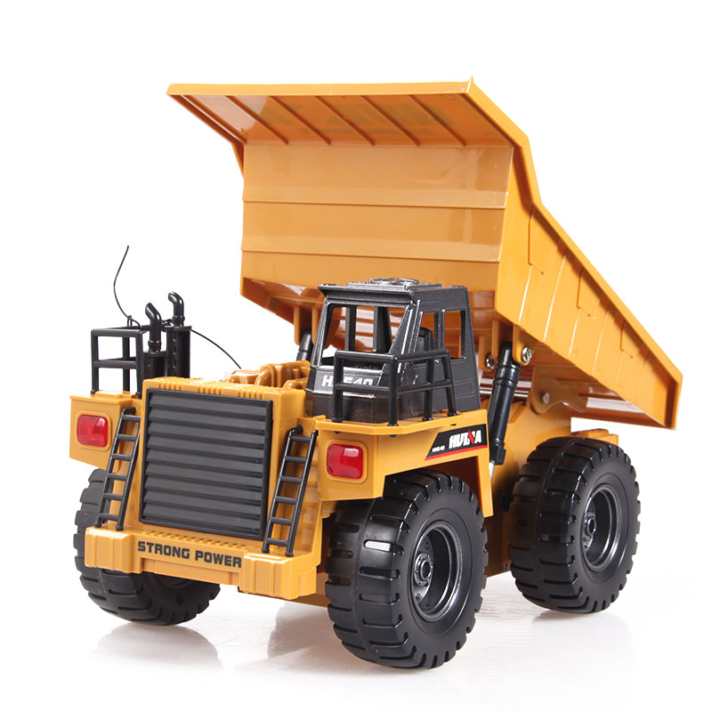 | 产品名称 | 6通道遥控自卸车 | 代销价格 | 81.7 | 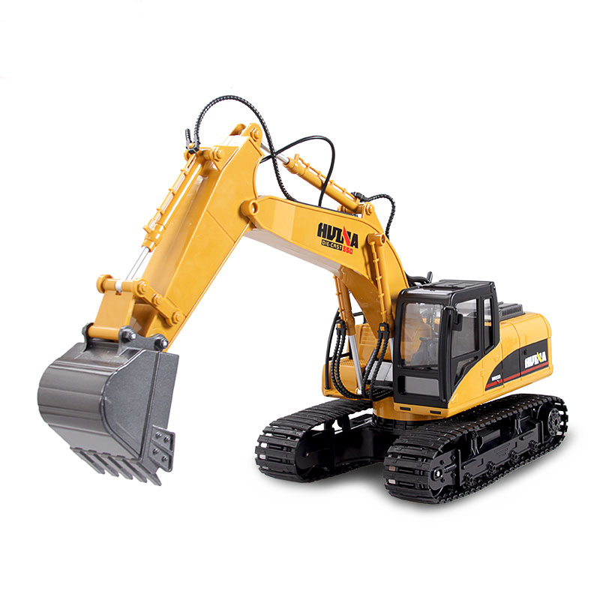 | 产品名称 | 15通道遥控挖掘机 | 代销价格 | 141
 | 产品型号 | 540 | 批发价 | 79 |  | 产品型号 | 550 | 批发价 | 137
 | 装箱数 | 12 | 建议零售价 | 108 |  | 装箱数 | 8 | 建议零售价 | 208
 | 毛重 | 18KG | 线上最低价 | 108 |  | 毛重 | 22KG | 线上最低价 | 198
 | 整箱规格 | 88*46*69cm | 玩具类型 | 遥控车 |  | 整箱规格 | 79*55*59cm | 玩具类型 | 遥控车
 | 3C编号 | 2016012202869346 | 产品介绍 |  |  | 3C编号 | 2016012202869346 | 产品介绍
 | 条码 | 6958684405403 | 车身长度28cm，可负重2KG重量行走，四驱带动，速度慢行走稳，驾驶舱使用合金材质，车身使用4.8V镍镉电池 |  |  | 条码 |  | 伸展长度60cm，挖斗合金材质，遥控器可以独立操作挖斗中臂大臂动作仿真度更高，适合8岁以上孩子使用。车身使用7.2V镍镉电池
 | 续航时间 | 15-20分钟 |  |  |  | 续航时间 | 15-20分钟
 | 单个重量 | 1.5KG |  |  |  | 单个重量 | 2.75KG
 | 颜色 | / |  |  |  | 颜色 | /

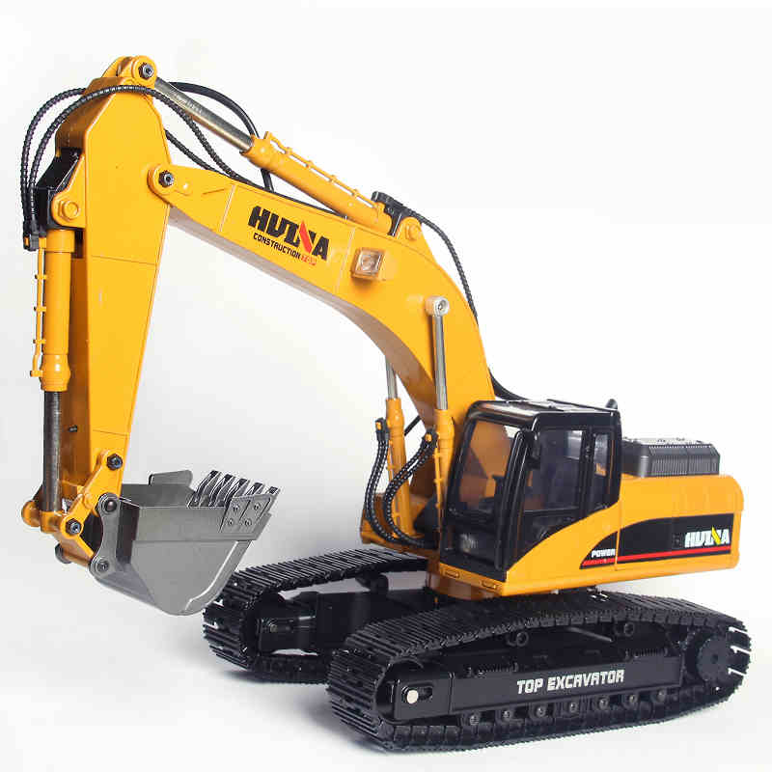 | 产品名称 | 23通道遥控挖掘机 | 代销价格 | 1899 | 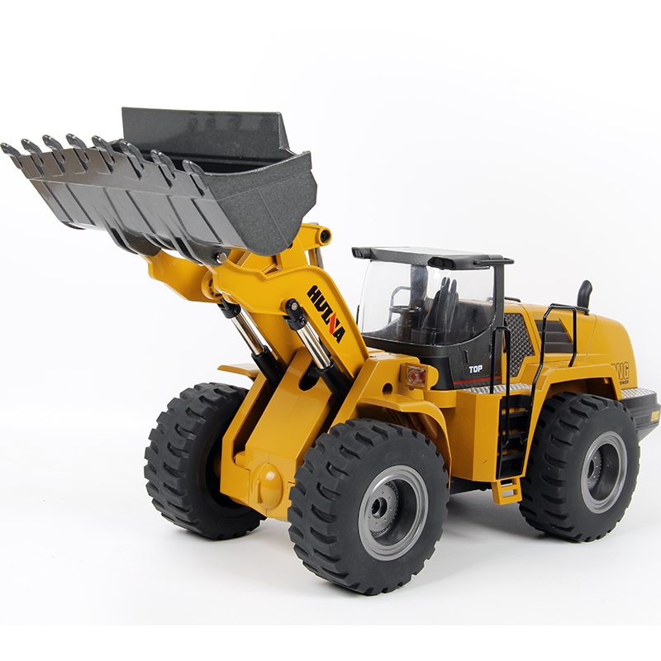 | 产品名称 | 10通道遥控装载机 | 代销价格 | 780
 | 产品型号 | 580 | 批发价 | 1799 |  | 产品型号 | 583 | 批发价 | 760
 | 装箱数 | 1 | 建议零售价 | 2699 |  | 装箱数 | 4 | 建议零售价 | 1299
 | 毛重 | 11KG | 线上最低价 | 2699 |  | 毛重 | / | 线上最低价 | 1299
 | 整箱规格 | 58*22*35cm | 玩具类型 | 遥控车 |  | 整箱规格 | 63*52.5*66cm | 玩具类型 | 遥控车
 | 3C编号 | 2016012202869346 | 产品介绍 |  |  | 3C编号 | 2016012202869346 | 产品介绍
 | 条码 |  | 车身全部材质为合金，遥控器可控制23个功能，可冒烟，仿真程度很高。精美皮革手提箱包装，内销出口都很适合。 |  |  | 条码 | / | 车身全部材质为合金，目前市场总投放量不足200台。货源紧张
 | 续航时间 | 30分钟 |  |  |  | 续航时间 | 30分钟
 | 单个重量 | 11KG |  |  |  | 单个重量 | 8KG
 | 颜色 | / |  |  |  | 颜色 | /

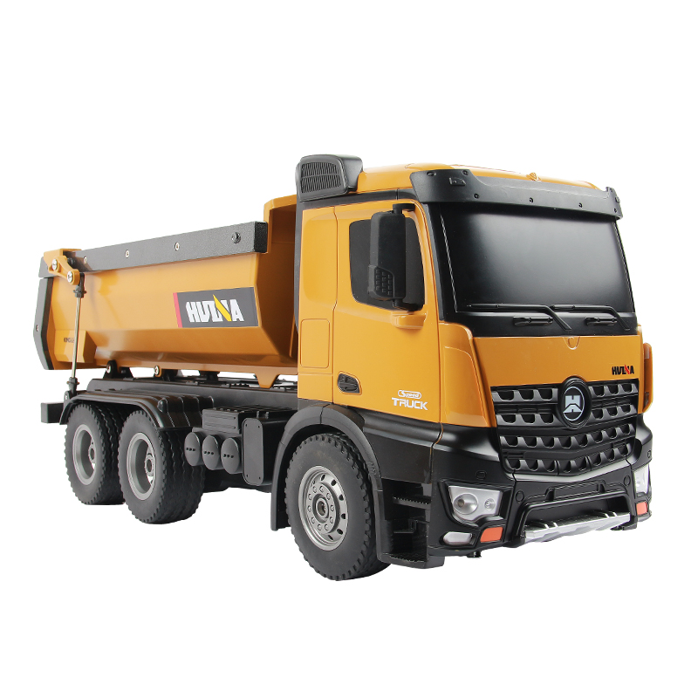 | 产品名称 | 六轮四驱遥控自卸车 | 代销价格 | 266 | 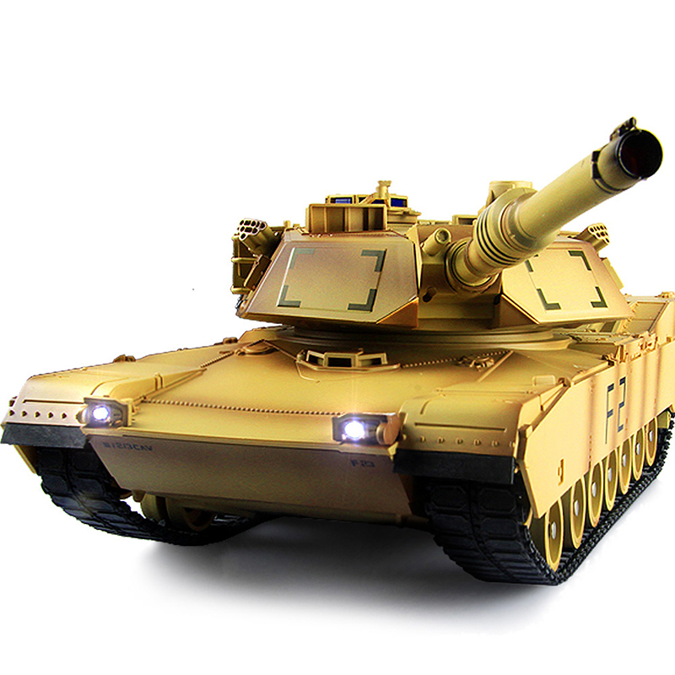 | 产品名称 | 遥控M1A2美式坦克 | 代销价格 | 129
 | 产品型号 | 573 | 批发价 | 261 |  | 产品型号 | TK24-1 | 批发价 | 125
 | 装箱数 | 6 | 建议零售价 | 398 |  | 装箱数 | 4 | 建议零售价 | 158
 | 毛重 | 23.4KG | 线上最低价 | 398 |  | 毛重 | 10KG | 线上最低价 | 158
 | 整箱规格 | 67*54*72.5cm | 玩具类型 | 遥控车 |  | 整箱规格 | 63*47*43.5cm | 玩具类型 | 遥控车
 | 3C编号 | / | 产品介绍 |  |  | 3C编号 | 2016152202015309 | 产品介绍
 | 条码 |  | 六通道六轮四驱，可遥控车斗升降，传动轴带动，遥控距离约70m遥控器为2.4G车架部分材质为合金，车斗以及车头为塑料材质，使用7.2V镍镉电池车长44cm |  |  | 条码 | 6954075600310 | 美式M1A2主战坦克，炮台可旋转，炮击带后坐力，炮管可升降，无法发射子弹，使用3.7V1200毫安18650锂电池，
 | 续航时间 | 20分钟 |  |  |  | 续航时间 | 45分钟
 | 单个重量 | 3.9KG |  |  |  | 单个重量 | 2.8KG
 | 颜色 | / |  |  |  | 颜色 | /

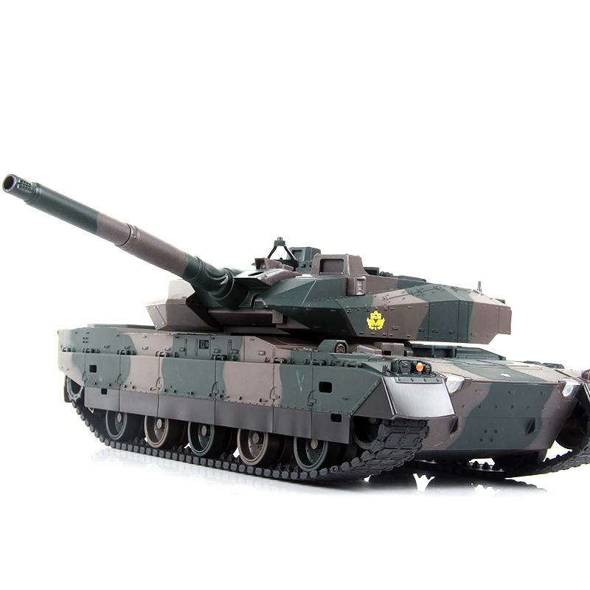 | 产品名称 | 遥控10式日本坦克 | 代销价格 | 129 | 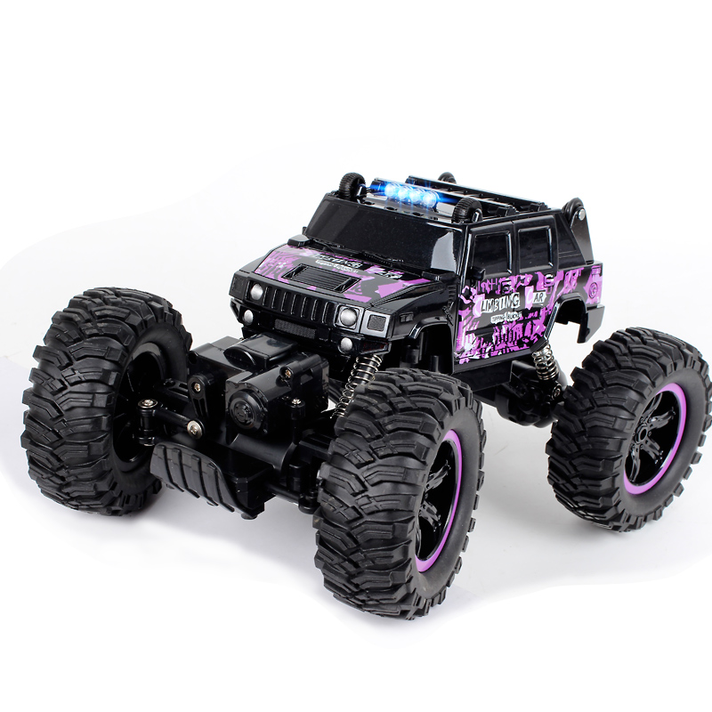 | 产品名称 | 悍马攀爬车 | 代销价格 | 71.5
 | 产品型号 | TK24-2 | 批发价 | 125 |  | 产品型号 | 2848 | 批发价 | 69
 | 装箱数 | 4 | 建议零售价 | 158 |  | 装箱数 | 18 | 建议零售价 | 98
 | 毛重 | 10KG | 线上最低价 | 158 |  | 毛重 | 32KG | 线上最低价 | 98
 | 整箱规格 | 63*47*43.5cm | 玩具类型 | 遥控车 |  | 整箱规格 | 70.5*65.5*75cm | 玩具类型 | 遥控车
 | 3C编号 | 2016152202015309 | 产品介绍 |  |  | 3C编号 | 2017152202018157 | 产品介绍
 | 条码 |  | 日本10式主战坦克，独立悬挂，炮台可旋转，炮击带后坐力，炮管可升降，无法发射子弹，使用3.7V1200毫安18650锂电池， |  |  | 条码 | 6970635685344 | 悍马外观攀爬车使用6V电池，枪式遥控器，大动力，车壳顶部带小轮子，可翻滚，越野性能强。
 | 续航时间 | 45分钟 |  |  |  | 续航时间 | 15-20分钟
 | 单个重量 | 2.8KG |  |  |  | 单个重量 | 1.8KG
 | 颜色 | / |  |  |  | 颜色 | 紫色

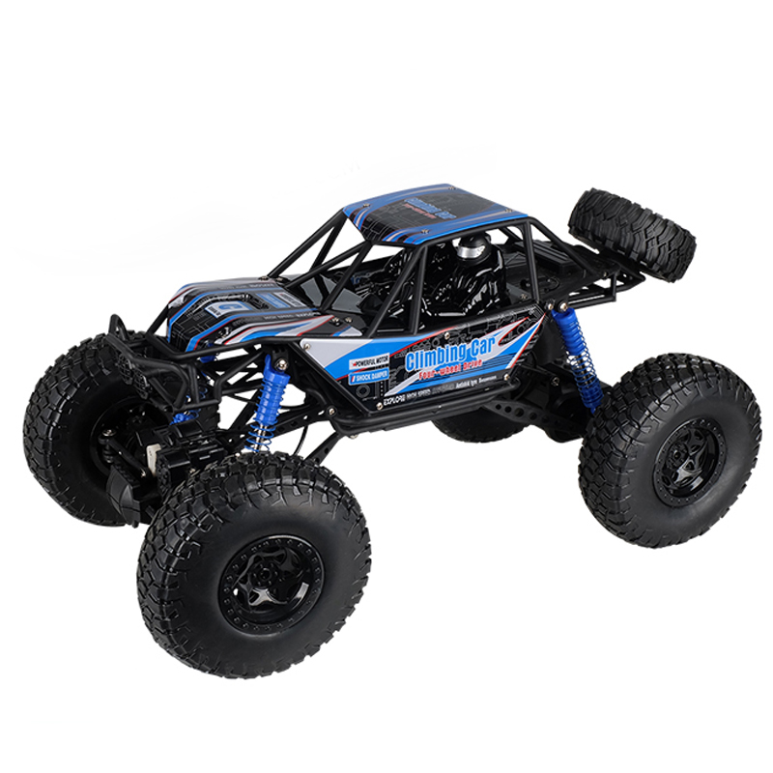 | 产品名称 | 大号攀爬车 | 代销价格 | 121 | 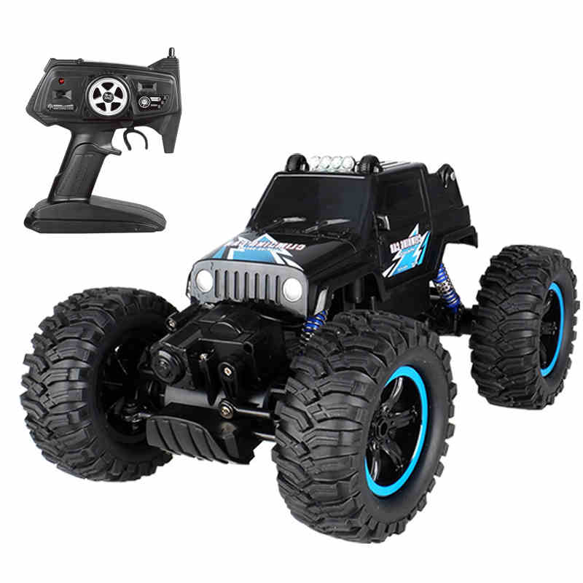 | 产品名称 | 吉普攀爬车 | 代销价格 | 67.5
 | 产品型号 | 2837 | 批发价 | 118 |  | 产品型号 | 2836 | 批发价 | 65
 | 装箱数 | 6 | 建议零售价 | 179 |  | 装箱数 | 18 | 建议零售价 | 98
 | 毛重 | 21KG | 线上最低价 | 179 |  | 毛重 | 32 | 线上最低价 | 98
 | 整箱规格 | 92.5*51.5*50.5cm | 玩具类型 | 遥控车 |  | 整箱规格 | 70.5*65.5*75 | 玩具类型 | 遥控车
 | 3C编号 | 2017152202018157 | 产品介绍 |  |  | 3C编号 | 2017152202018157 | 产品介绍
 | 条码 |  | 48cm长度大车身，车身使用8.4V电池，时速140米/分 枪式遥控器 |  |  | 条码 | 6970635685085 | 吉普车外观攀爬车使用6V电池，枪式遥控器，大动力，车壳顶部带小轮子，可翻滚，越野性能强。
 | 续航时间 | 15-20分钟 |  |  |  | 续航时间 | 15-20分钟
 | 单个重量 | 3.6KG |  |  |  | 单个重量 | 1.8KG
 | 颜色 | 蓝色/橙色 |  |  |  | 颜色 | 蓝黑色/橙色

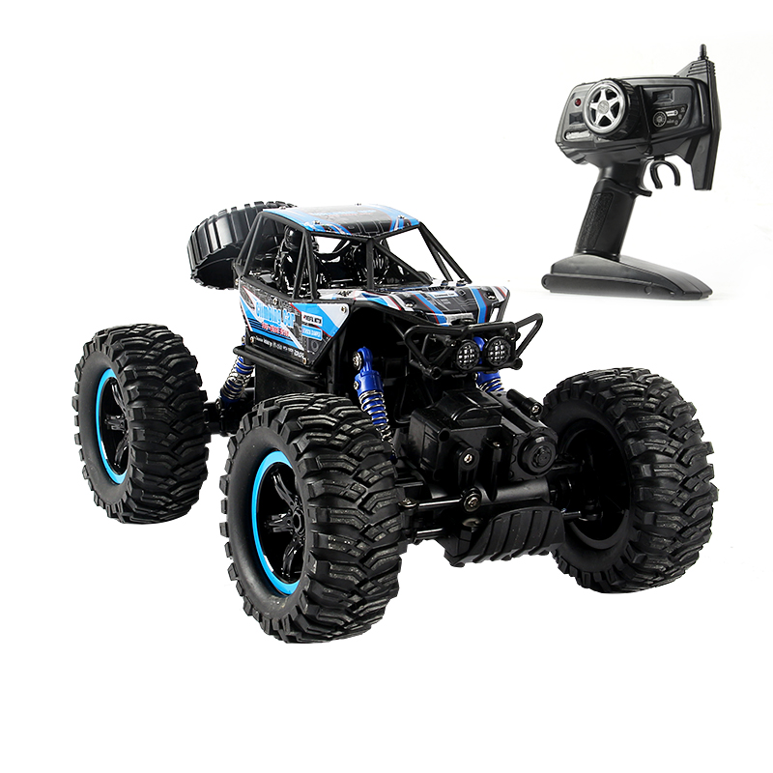 | 产品名称 | 遥控攀爬车 | 代销价格 |  | 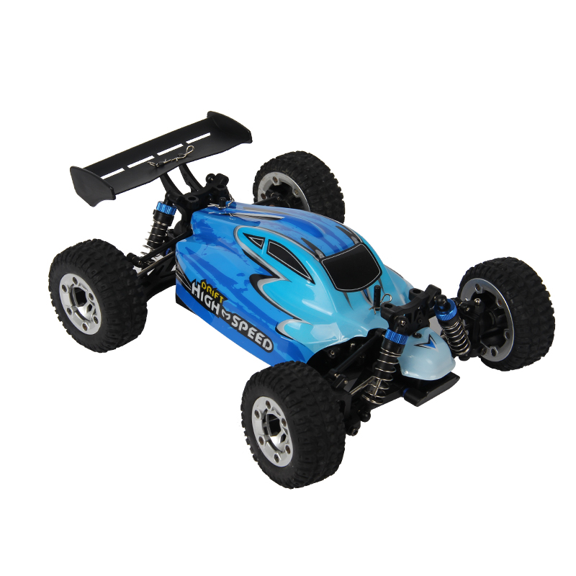 | 产品名称 | 大号高速攀爬车 | 代销价格 | 195
 | 产品型号 | 2838 | 批发价 |  |  | 产品型号 | GS1004 | 批发价 | 192
 | 装箱数 |  | 建议零售价 |  |  | 装箱数 | 8 | 建议零售价 | 298
 | 毛重 |  | 线上最低价 |  |  | 毛重 | 12.5KG | 线上最低价 | 288
 | 整箱规格 |  | 玩具类型 | 遥控车 |  | 整箱规格 | 45*37.5*69cm | 玩具类型 | 遥控车
 | 3C编号 |  | 产品介绍 |  |  | 3C编号 | 2017152202018157 | 产品介绍
 | 条码 |  |  |  |  | 条码 |  | 高速攀爬车，时速50KM/h，动力大 攀爬性能强，大幅度扭矩，全比例舵机转向。
 | 续航时间 |  |  |  |  | 续航时间 | 8-10分钟
 | 单个重量 |  |  |  |  | 单个重量 | 1.6KG
 | 颜色 |  |  |  |  | 颜色 | 蓝色/绿色

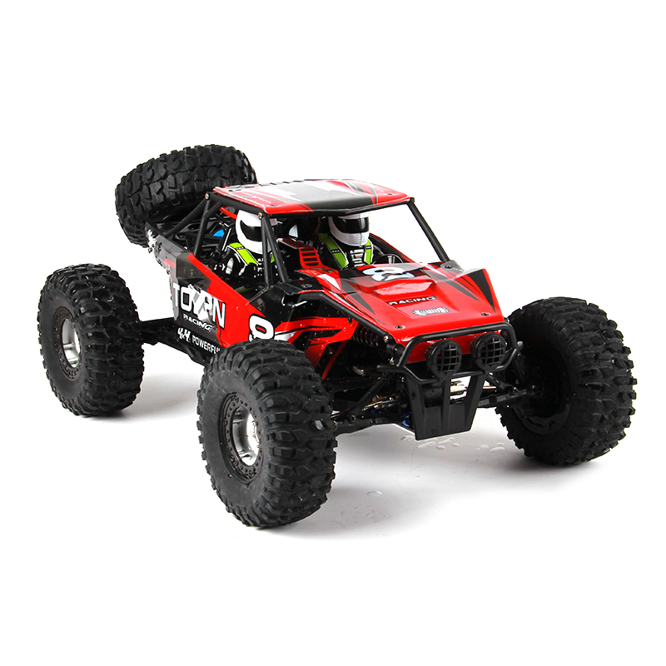 | 产品名称 | 遥控越野车 | 代销价格 | 277 | 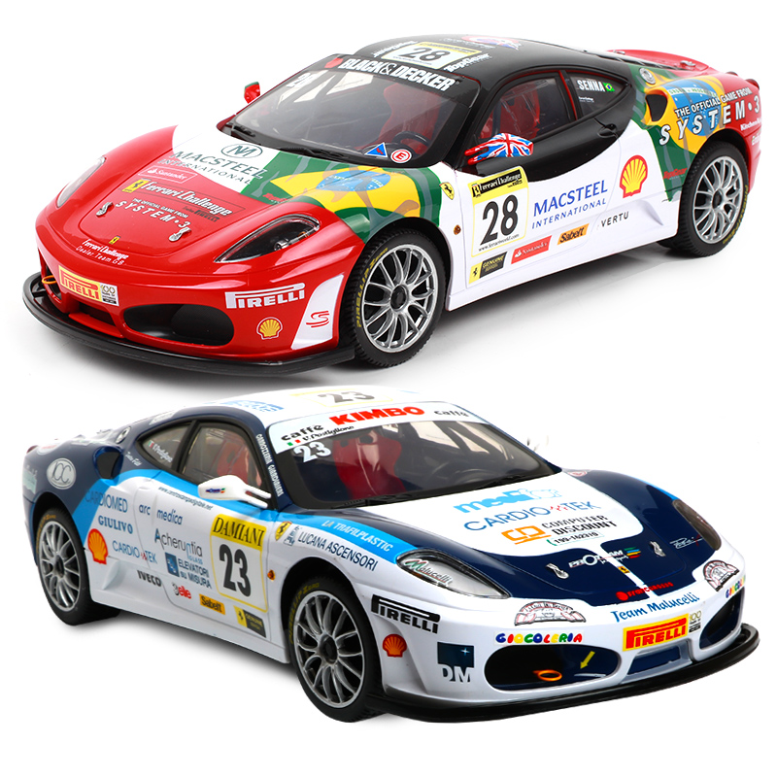 | 产品名称 | 遥控法拉利F430 | 代销价格 | 156
 | 产品型号 | GS1002 | 批发价 | 273 |  | 产品型号 | XQ074 | 批发价 | 152
 | 装箱数 | 6 | 建议零售价 | 429 |  | 装箱数 | 6 | 建议零售价 | 239
 | 毛重 | 19KG | 线上最低价 | 429 |  | 毛重 | 13.8KG | 线上最低价 | 199
 | 整箱规格 | 81*54.5*48cm | 玩具类型 | 遥控车 |  | 整箱规格 | 56.5*50*62.5cm | 玩具类型 | 遥控车
 | 3C编号 | 2017152202018157 | 产品介绍 |  |  | 3C编号 | 2016152202015311 | 产品介绍
 | 条码 |  | 高速攀爬车，时速50KM/h，动力大 攀爬性能强，大幅度扭矩，全比例舵机转向。 |  |  | 条码 |  | 法拉利正版授权，冠军车型喷漆，做工精良，车身尺寸：38cm
 | 续航时间 | 8-10分钟 |  |  |  | 续航时间 | 15-20分钟
 | 单个重量 | 1.6KG |  |  |  | 单个重量 | 2.3KG
 | 颜色 | 红色 |  |  |  | 颜色 | 红色28号/蓝色23号

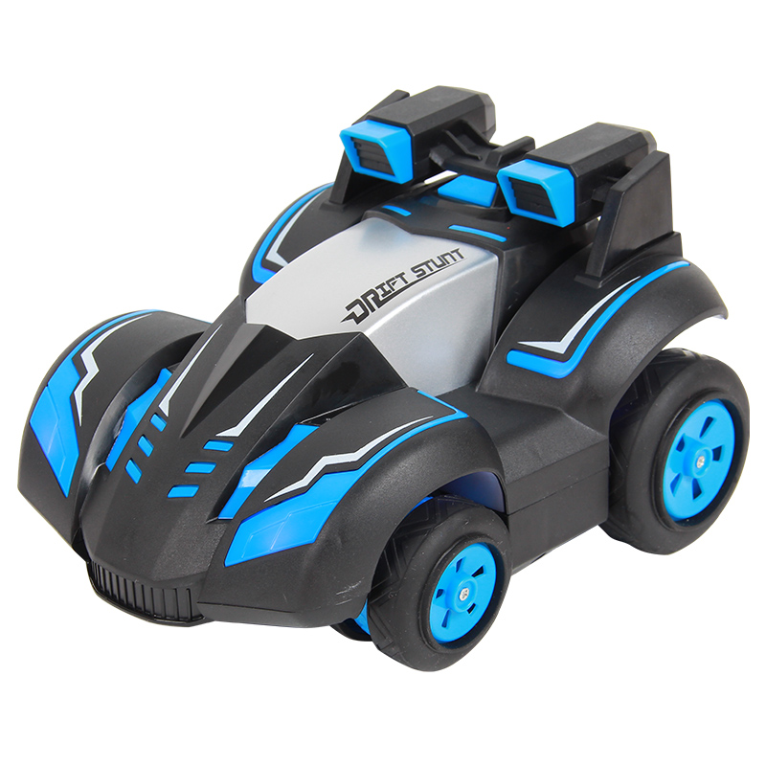 | 产品名称 | 遥控特技车 | 代销价格 |  | 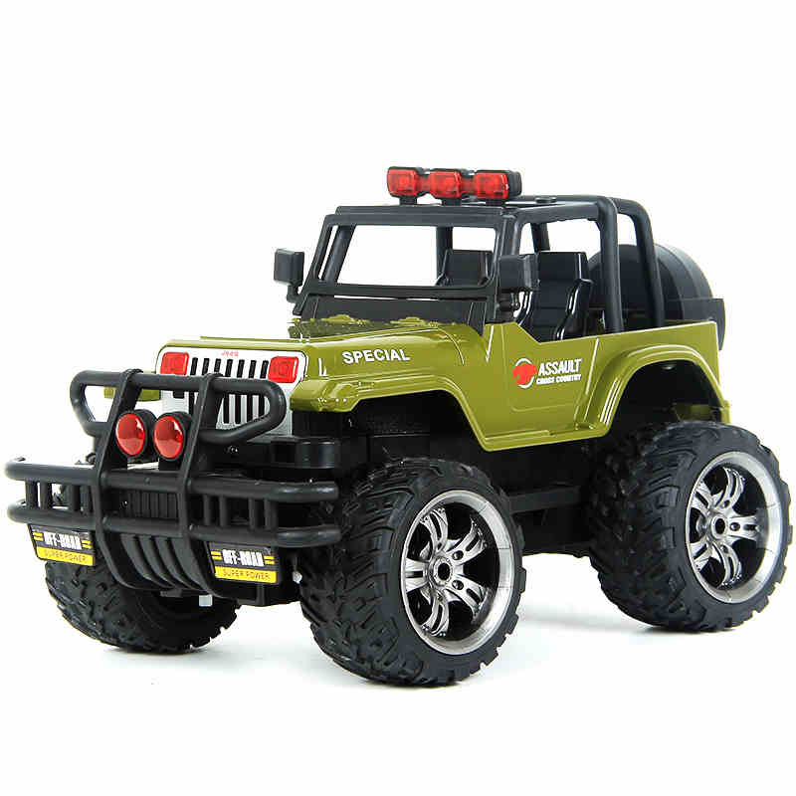 | 产品名称 | 合金遥控越野车 | 代销价格 | 70
 | 产品型号 | 616-5 | 批发价 |  |  | 产品型号 | 349-7 | 批发价 | 66
 | 装箱数 |  | 建议零售价 |  |  | 装箱数 | 12 | 建议零售价 | 98
 | 毛重 |  | 线上最低价 |  |  | 毛重 | 22KG | 线上最低价 | 88
 | 整箱规格 |  | 玩具类型 | 遥控车 |  | 整箱规格 | 84*45*67cm | 玩具类型 | 遥控车
 | 3C编号 |  | 产品介绍 |  |  | 3C编号 | 2016012202854045 | 产品介绍
 | 条码 |  |  |  |  | 条码 | 6958684434977 | 使用4.8V电池，车身军绿色外壳为合金材质，带独立减震，车身尺寸29cm长度
 | 续航时间 |  |  |  |  | 续航时间 | 15-20分钟
 | 单个重量 |  |  |  |  | 单个重量 | 1.9kg
 | 颜色 |  |  |  |  | 颜色 | 军绿色

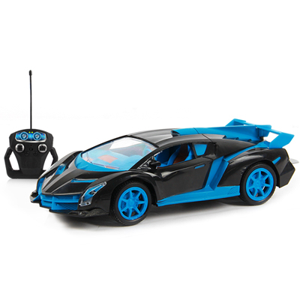 | 产品名称 |  | 代销价格 |  | 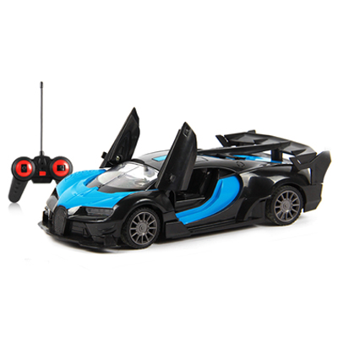 | 产品名称 |  | 代销价格
 | 产品型号 | JT3157 | 批发价 |  |  | 产品型号 | JT3296 | 批发价
 | 装箱数 |  | 建议零售价 |  |  | 装箱数 |  | 建议零售价
 | 毛重 |  | 线上最低价 |  |  | 毛重 |  | 线上最低价
 | 整箱规格 |  | 玩具类型 | 遥控车 |  | 整箱规格 |  | 玩具类型 | 遥控车
 | 3C编号 |  | 产品介绍 |  |  | 3C编号 |  | 产品介绍
 | 条码 |  |  |  |  | 条码
 | 续航时间 |  |  |  |  | 续航时间
 | 单个重量 |  |  |  |  | 单个重量
 | 颜色 |  |  |  |  | 颜色

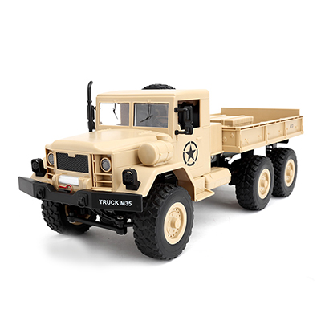 | 产品名称 | 遥控军事卡车 | 代销价格 |  |  | 产品名称 | 遥控军事卡车 | 代销价格
 | 产品型号 | YY2003 | 批发价 |  |  | 产品型号 | YY2004 | 批发价
 | 装箱数 |  | 建议零售价 |  |  | 装箱数 |  | 建议零售价
 | 毛重 |  | 线上最低价 |  |  | 毛重 |  | 线上最低价
 | 整箱规格 |  | 玩具类型 | 遥控车 |  | 整箱规格 |  | 玩具类型 | 遥控车
 | 3C编号 |  | 产品介绍 |  |  | 3C编号 |  | 产品介绍
 | 条码 |  |  |  |  | 条码
 | 续航时间 |  |  |  |  | 续航时间
 | 单个重量 |  |  |  |  | 单个重量
 | 颜色 |  |  |  |  | 颜色

水枪（Water gun）
 | 产品名称 | 抽拉水枪 | 代销价格 | 13 |  | 产品名称 | 抽拉水枪 | 代销价格 | 6.9
 | 产品型号 | 980 | 批发价 | 11.65 |  | 产品型号 | 380 | 批发价 | 5.5
 | 装箱数 | 48 | 建议零售价 | 29 |  | 装箱数 | 60 | 建议零售价 | 13.9
 | 毛重 | 16KG | 线上最低价 | 19.9 |  | 毛重 | 11KG | 线上最低价 | 9.9
 | 整箱规格 | 69*38*67cm | 玩具类型 | 戏水玩具 |  | 整箱规格 | 76*32*54cm | 玩具类型 | 戏水玩具
 | 3C编号 |  | 产品介绍 |  |  | 3C编号 | 2011012203477344 | 产品介绍
 | 条码 |  | 36cm长度，抽拉打压水枪 |  |  | 条码 | 6926205600101 | 30cm长度水枪，抽拉打压
 | 质检 | / |  |  |  | 质检 | 有
 | 单个重量 | 0.6 |  |  |  | 单个重量 | 0.2
 | 颜色 | / |  |  |  | 颜色 | 橙色/蓝色

 | 产品名称 | 抽拉水枪 | 代销价格 | 10.6 |  | 产品名称 | 抽拉水枪 | 代销价格 | 7.6
 | 产品型号 | 352 | 批发价 | 8.7 |  | 产品型号 | 526 | 批发价 | 6.3
 | 装箱数 | 36 | 建议零售价 | 19.9 |  | 装箱数 | 60 | 建议零售价 | 13.9
 | 毛重 | 11KG | 线上最低价 | 15.9 |  | 毛重 | 12.5KG | 线上最低价 | 9.9
 | 整箱规格 | 77*43*42cm | 玩具类型 | 戏水玩具 |  | 整箱规格 | 71*33*58 | 玩具类型 | 戏水玩具
 | 3C编号 | 2011012203477344 | 产品介绍 |  |  | 3C编号 | 2011012203477344 | 产品介绍
 | 条码 | 6926205600088 | 42cm长度。抽拉打压水枪 |  |  | 条码 | 6926205600729 | 32cm长度，抽拉打压水枪
 | 质检 | 有 |  |  |  | 质检 | 有
 | 单个重量 | 0.3KG |  |  |  | 单个重量 | 0.2KG
 | 颜色 | 蓝色/橙色 |  |  |  | 颜色 | 蓝白色

 | 产品名称 | 抽拉水枪 | 代销价格 | 14.9 |  | 产品名称 | 抽拉水枪 | 代销价格 | 20.5
 | 产品型号 | 528 | 批发价 | 12.2 |  | 产品型号 | 529 | 批发价 | 17.4
 | 装箱数 | 36 | 建议零售价 | 29 |  | 装箱数 | 18 | 建议零售价 | 39
 | 毛重 | 15.5KG | 线上最低价 | 19.9 |  | 毛重 | 10.5KG | 线上最低价 | 29
 | 整箱规格 | 77*51*44cm | 玩具类型 | 戏水玩具 |  | 整箱规格 | 61*48*51cm | 玩具类型 | 戏水玩具
 | 3C编号 | 2011012203477344 | 产品介绍 |  |  | 3C编号 | 2011012203477344 | 产品介绍
 | 条码 | 6926205601016 | 50cm长度，抽拉打压水枪 |  |  | 条码 | 6926205601023 | 59cm长度，抽拉打压水枪
 | 质检 | 有 |  |  |  | 质检 | 有
 | 单个重量 | 0.5KG |  |  |  | 单个重量 | 0.6KG
 | 颜色 | 橙绿色/蓝白色 |  |  |  | 颜色 | 橙绿色/蓝白色

 | 产品名称 | 抽拉水枪 | 代销价格 | 28.8 |  | 产品名称 | 抽拉水枪 | 代销价格 | 29.5
 | 产品型号 | 512 | 批发价 | 24.2 |  | 产品型号 | 535 | 批发价 | 25
 | 装箱数 | 12 | 建议零售价 | 49 |  | 装箱数 | 12 | 建议零售价 | 49
 | 毛重 | 11.8KG | 线上最低价 | 39 |  | 毛重 | 9.8KG | 线上最低价 | 39
 | 整箱规格 | 62*33*70cm | 玩具类型 | 戏水玩具 |  | 整箱规格 | 65*37*55cm | 玩具类型 | 戏水玩具
 | 3C编号 | 2011012203477344 | 产品介绍 |  |  | 3C编号 | 2011012203477344 | 产品介绍
 | 条码 | 6926205600644 | 59cm长度，抽拉打压水枪 |  |  | 条码 |  | 65cm长度，抽拉打压水枪
 | 质检 | 有 |  |  |  | 质检 | 有
 | 单个重量 | 1KG |  |  |  | 单个重量 | 0.85KG
 | 颜色 | 蓝白色 |  |  |  | 颜色 | 橙绿色/蓝白色

 | 产品名称 | 啵乐乐背包水枪 | 代销价格 | 18.1 |  | 产品名称 | 珀利背包水枪 | 代销价格 | 19.8
 | 产品型号 | BT-99 | 批发价 | 15.5 |  | 产品型号 | BT-98 | 批发价 | 17
 | 装箱数 | 36 | 建议零售价 | 39 |  | 装箱数 | 36 | 建议零售价 | 39
 | 毛重 | 20KG | 线上最低价 | 26 |  | 毛重 | 20KG | 线上最低价 | 29
 | 整箱规格 | 82*40*78cm | 玩具类型 | 戏水玩具 |  | 整箱规格 | 86*39*82 | 玩具类型 | 戏水玩具
 | 3C编号 | 2015152203013250 | 产品介绍 |  |  | 3C编号 | 2015152203013250 | 产品介绍
 | 条码 | 6970229170041 | 韩国动漫啵乐乐正版授权。抽拉打压，容量1600毫升 |  |  | 条码 | 6970229170812 | 韩国动漫变形警车珀利正版授权，抽拉打压，容量1600毫升
 | 质检 | / |  |  |  | 质检 | /
 | 单个重量 | 0.6KG |  |  |  | 单个重量 | 0.6KG
 | 颜色 | 啵乐乐/佩蒂 |  |  |  | 颜色 | 安巴/珀利/罗伊

 | 产品名称 | 猪猪侠背包水枪 | 代销价格 | 18.5 |  | 产品名称 | 汪汪队背包水枪 | 代销价格 | 10
 | 产品型号 | BT-82 | 批发价 | 15.8 |  | 产品型号 | 789-13A | 批发价 | 8.8
 | 装箱数 | 36 | 建议零售价 | 39 |  | 装箱数 | 72 | 建议零售价 | 29
 | 毛重 | 20KG | 线上最低价 | 29 |  | 毛重 | 22.5kg | 线上最低价 | 19
 | 整箱规格 | 86*39*82cm | 玩具类型 | 戏水玩具 |  | 整箱规格 | 82*41.5*88cm | 玩具类型 | 戏水玩具
 | 3C编号 | 2015152203013250 | 产品介绍 |  |  | 3C编号 | / | 产品介绍
 | 条码 | 6970229170508 | 国内动漫猪猪侠正版授权，抽拉打压，容量1600毫升 |  |  | 条码 | / | 背包水枪，抽拉打压，容量1600毫升，无3C 质检。
 | 质检 | / |  |  |  | 质检 | /
 | 单个重量 | 0.6KG |  |  |  | 单个重量 | 0.4
 | 颜色 | 猪猪侠/小呆呆/菲菲 |  |  |  | 颜色 | 阿奇/毛毛

机器人（The robot）
 | 产品名称 | 凯迪威乐机器人 | 代销价格 | 103 |  | 产品名称 | 凯迪威乐机器人 | 代销价格 | 111
 | 产品型号 | K3 | 批发价 | 100 |  | 产品型号 | K10 | 批发价 | 108
 | 装箱数 | 12 | 建议零售价 | 168 |  | 装箱数 | 12 | 建议零售价 | 198
 | 毛重 | 14KG | 线上最低价 | 168 |  | 毛重 | 14KG | 线上最低价 | 198
 | 整箱规格 | 47.5*45*67cm | 玩具类型 | 遥控机器人 |  | 整箱规格 | 47.5*45*67cm | 玩具类型 | 遥控机器人
 | 3C编号 | 2017152202018916 | 产品介绍 |  |  | 3C编号 | 2017152202018916 | 产品介绍
 | 条码 |  | 凯迪威乐遥控机器人，使用模块化电池，可当存钱罐，可遥控，高度25cm，会唱歌跳舞讲故事，送东西，可魔音变声。 |  |  | 条码 |  | 凯迪威乐遥控机器人，可连接手机APP操作，和语音声控操作，使用模块化电池，可当存钱罐，可遥控，高度25cm，会唱歌跳舞讲故事，送东西，可魔音变声。
 | 续航时间 | 20分钟 |  |  |  | 续航时间 | 20分钟
 | 单个重量 | 1.2KG |  |  |  | 单个重量 | 1.2KG
 | 颜色 | 白色/红色 |  |  |  | 颜色 | 白色/红色

 | 产品名称 | 小铁机器人 | 代销价格 | 172 |  | 产品名称 | 酷奇遥控机器人 | 代销价格 | 110.6
 | 产品型号 | MG308 | 批发价 | 164 |  | 产品型号 | K14机器人 | 批发价 | 108.5
 | 装箱数 | 9 | 建议零售价 | 239 |  | 装箱数 | 12 | 建议零售价 | 198
 | 毛重 | 14.2KG | 线上最低价 | 239 |  | 毛重 | 13.3KG | 线上最低价 | 198
 | 整箱规格 | 51*35*74cm | 玩具类型 | 遥控机器人 |  | 整箱规格 | 77.5*29.5*64cm | 玩具类型 | 遥控机器人
 | 3C编号 | 2015012202829173 | 产品介绍 |  |  | 3C编号 | 2017152202018916 | 产品介绍
 | 条码 | 6932133603084 | 熊出没动漫正版授权，可遥控，可声控前后左右行走，可声控互动。会唱歌跳舞，可充电 |  |  | 条码 | / | 可滑行前后左右，步行前后左右，带科普教学，唱歌跳舞，语音通话，触摸感应，英语 故事 儿歌
 | 续航时间 | 20分钟 |  |  |  | 续航时间 | 15-20分钟
 | 单个重量 | 1.6KG |  |  |  | 单个重量 | 1.2KG
 | 颜色 | / |  |  |  | 颜色 | 蓝色/橙色

 | 产品名称 | 智小方机器人 | 代销价格 | 149 |  | 产品名称 | 机甲战警遥控机器人 | 代销价格 | 105.5
 | 产品型号 | JQ3002 | 批发价 | 147 |  | 产品型号 | 333-VS12 | 批发价 | 103.7
 | 装箱数 | 8 | 建议零售价 | 239 |  | 装箱数 | 10 | 建议零售价 | 168
 | 毛重 | 7KG | 线上最低价 | 239 |  | 毛重 | 18KG | 线上最低价 | 168
 | 整箱规格 | 46.5*33.5*49.5cm | 玩具类型 | 遥控机器人 |  | 整箱规格 | 85*31*80cm | 玩具类型 | 遥控机器人
 | 3C编号 | / | 产品介绍 |  |  | 3C编号 | 2014152202010845 | 产品介绍
 | 条码 |  | 智小方机器人，链接绑定手机，手机内播放歌曲，机器人会跟随音乐节奏跳舞，内置陀螺仪，跳舞稳定不会摔倒，音质非常好。 |  |  | 条码 | 6950343704124 | 可发射泡沫弹，编程，滑步行走，模仿人类行走，讲故事，唱歌，带灯光
 | 续航时间 | 20分钟 |  |  |  | 续航时间 | 20分钟
 | 单个重量 | 0.9KG |  |  |  | 单个重量 | 1.8KG
 | 颜色 | 蓝色/粉色 |  |  |  | 颜色 | 橙色/蓝色

 | 产品名称 | 遥控机甲恐龙 | 代销价格 | 105.5 |  | 产品名称 | 遥控仿真恐龙 | 代销价格 | 84.6
 | 产品型号 | 33068 | 批发价 | 100 |  | 产品型号 | MG315 | 批发价 | 81.4
 | 装箱数 | 6 | 建议零售价 | 148 |  | 装箱数 | 8 | 建议零售价 | 129
 | 毛重 | 13KG | 线上最低价 | 138 |  | 毛重 | 12.6KG | 线上最低价 | 129
 | 整箱规格 | 71*56*67.5cm | 玩具类型 | 遥控机器人 |  | 整箱规格 | 60*50*64cm | 玩具类型 | 遥控机器人
 | 3C编号 | 2018152202020482 | 产品介绍 |  |  | 3C编号 | 2016012202890120 | 产品介绍
 | 条码 |  | 遥控机甲恐龙，可编程，步行前后左右，滑行前后左右，带触摸感应，科普知识，战斗模式，歌曲播放 |  |  | 条码 | 6932133603152 | 仿真恐龙模型，可遥控，带灯光声效，可张嘴 扭头，带前进，左右转弯键位
 | 续航时间 | 15-20分钟 |  |  |  | 续航时间 | 15-20分钟
 | 单个重量 | 2.2KG |  |  |  | 单个重量 | 1.6KG
 | 颜色 | / |  |  |  | 颜色 | /

 | 产品名称 | 小智龙wifi故事机 | 代销价格 | 91.7 |  | 产品名称 |  | 代销价格
 | 产品型号 | JQ3005 | 批发价 | 90 |  | 产品型号 | S11 | 批发价
 | 装箱数 | 12 | 建议零售价 | 158 |  | 装箱数 |  | 建议零售价
 | 毛重 | 8.4KG | 线上最低价 | 158 |  | 毛重 |  | 线上最低价
 | 整箱规格 | 54*41*54.5cm | 玩具类型 | 遥控机器人 |  | 整箱规格 |  | 玩具类型
 | 3C编号 | 2018152202021449 | 产品介绍 |  |  | 3C编号 |  | 产品介绍
 | 条码 | / | 可连接wifi，可微信语音聊天，可以语音唤醒 和手势唤醒，智能人工对话，中英文翻译，查天气，对古诗，高保真喇叭音质好 |  |  | 条码
 | 续航时间 | 60-120分钟 |  |  |  | 续航时间
 | 单个重量 | 0.7KG |  |  |  | 单个重量
 | 颜色 | / |  |  |  | 颜色

 | 产品名称 |  | 代销价格 |  |  | 产品名称 |  | 代销价格
 | 产品型号 | S12 | 批发价 |  |  | 产品型号 |  | 批发价
 | 装箱数 |  | 建议零售价 |  |  | 装箱数 |  | 建议零售价
 | 毛重 |  | 线上最低价 |  |  | 毛重 |  | 线上最低价
 | 整箱规格 |  | 玩具类型 |  |  | 整箱规格 |  | 玩具类型
 | 3C编号 |  | 产品介绍 |  |  | 3C编号 |  | 产品介绍
 | 条码 |  |  |  |  | 条码
 | 续航时间 |  |  |  |  | 续航时间
 | 单个重量 |  |  |  |  | 单个重量
 | 颜色 |  |  |  |  | 颜色

积木（Building blocks）
 | 产品名称 | 八合一军事积木 | 代销价格 | 44 |  | 产品名称 |  | 代销价格
 | 产品型号 | 633003A-H | 批发价 | 42 |  | 产品型号 |  | 批发价
 | 装箱数 | 18KG | 建议零售价 | 69 |  | 装箱数 |  | 建议零售价
 | 毛重 | 29KG | 线上最低价 | 69 |  | 毛重 |  | 线上最低价
 | 整箱规格 | 101.5*38.5*62.5cm | 玩具类型 | 积木玩具 |  | 整箱规格 |  | 玩具类型 | 积木玩具
 | 3C编号 | 2017152203017772 | 产品介绍 |  |  | 3C编号 |  | 产品介绍
 | 条码 | 6928227330929 | 八合一军事积木，一套内8个小盒子，可拼装成几十种军事造型，8套合并到一起可拼装为一个大号航母 |  |  | 条码
 | 续航时间 | / |  |  |  | 续航时间
 | 单个重量 | 1.6KG |  |  |  | 单个重量
 | 颜色 | / |  |  |  | 颜色

 | 产品名称 | 城堡小颗粒积木 | 代销价格 |  |  | 产品名称 | 大颗粒积木 | 代销价格 | 7.9
 | 产品型号 | 633012 | 批发价 |  |  | 产品型号 | 8040 | 批发价 | 6.8
 | 装箱数 |  | 建议零售价 |  |  | 装箱数 | 64 | 建议零售价 | 19
 | 毛重 |  | 线上最低价 |  |  | 毛重 | 17KG | 线上最低价 | 15
 | 整箱规格 |  | 玩具类型 | 积木玩具 |  | 整箱规格 | 82*32*86cm | 玩具类型 | 积木玩具
 | 3C编号 |  | 产品介绍 |  |  | 3C编号 | 2017152203018122 | 产品介绍
 | 条码 |  |  |  |  | 条码 | / | 大颗粒积木，100粒装，塑料收纳盒
 | 续航时间 |  |  |  |  | 续航时间 | /
 | 单个重量 |  |  |  |  | 单个重量 | 0.3
 | 颜色 |  |  |  |  | 颜色 | /

 | 产品名称 | 大颗粒积木 | 代销价格 | 14.3 |  | 产品名称 | 大颗粒积木 | 代销价格 | 19.3
 | 产品型号 | 8041 | 批发价 | 13 |  | 产品型号 | 8042 | 批发价 | 17.5
 | 装箱数 | 36 | 建议零售价 | 29 |  | 装箱数 | 24 | 建议零售价 | 39
 | 毛重 | 20KG | 线上最低价 | 25 |  | 毛重 | 18KG | 线上最低价 | 35
 | 整箱规格 | 77*40*83cm | 玩具类型 | 积木玩具 |  | 整箱规格 | 80*32*92cm | 玩具类型 | 积木玩具
 | 3C编号 | 2017152203018122 | 产品介绍 |  |  | 3C编号 | 2017152203018122 | 产品介绍
 | 条码 | / | 大颗粒积木，220粒装，塑料收纳盒 |  |  | 条码 | / | 大颗粒积木，300粒装，塑料收纳盒
 | 续航时间 | / |  |  |  | 续航时间 | /
 | 单个重量 | 0.6KG |  |  |  | 单个重量 | 0.8KG
 | 颜色 | / |  |  |  | 颜色 | /

合金车模（Alloy models）
 | 产品名称 | 合金抓木机车模 | 代销价格 | 27.7 |  | 产品名称 | 合金破拆机车模 | 代销价格 | 27.7
 | 产品型号 | 7713-1 | 批发价 | 26.5 |  | 产品型号 | 7711-1 | 批发价 | 26.5
 | 装箱数 | 36 | 建议零售价 | 43 |  | 装箱数 | 36 | 建议零售价 | 43
 | 毛重 | 20.4 | 线上最低价 | 39 |  | 毛重 | 20.4 | 线上最低价 | 39
 | 整箱规格 | 63*57*49cm | 玩具类型 | 合金车模 |  | 整箱规格 | 63*57*49cm | 玩具类型 | 合金车模
 | 3C编号 | 2017012204978168 | 产品介绍 |  |  | 3C编号 | 2017012204978168 | 产品介绍
 | 条码 | 6958684400019 | 长度27cm，合金抓木机车模，机械臂部分为合金，车身和轮子部分塑料 |  |  | 条码 | 6958684400019 | 长度27cm，合金破拆机车模，机械臂部分为合金，车身和轮子部分塑料
 | 续航时间 | / |  |  |  | 续航时间 | /
 | 单个重量 | 0.6KG |  |  |  | 单个重量 | 0.6KG
 | 颜色 | / |  |  |  | 颜色 | /

 | 产品名称 | 合金抓木机车模 | 代销价格 | 27.7 |  | 产品名称 | 合金挖掘机车模 | 代销价格 | 27.7
 | 产品型号 | 7713-1 | 批发价 | 26.5 |  | 产品型号 | 7710-1 | 批发价 | 26.5
 | 装箱数 | 36 | 建议零售价 | 43 |  | 装箱数 | 36 | 建议零售价 | 43
 | 毛重 | 20.4 | 线上最低价 | 39 |  | 毛重 | 20.4 | 线上最低价 | 39
 | 整箱规格 | 63*57*49cm | 玩具类型 | 合金车模 |  | 整箱规格 | 63*57*49cm | 玩具类型 | 合金车模
 | 3C编号 | 2017012204978168 | 产品介绍 |  |  | 3C编号 | 2017012204978168 | 产品介绍
 | 条码 | 6958684400019 | 长度27cm，合金抓木机车模，机械臂部分为合金，车身和轮子部分塑料 |  |  | 条码 | 6958684400019 | 长度27cm，合金挖掘机车模，机械臂部分为合金，车身和轮子部分塑料
 | 续航时间 | / |  |  |  | 续航时间 | /
 | 单个重量 | 0.6KG |  |  |  | 单个重量 | 0.6KG
 | 颜色 | / |  |  |  | 颜色 | /

 | 产品名称 | 合金破拆机车模 | 代销价格 | 27.7 |  | 产品名称 | 合金自卸车车模 | 代销价格 | 32.7
 | 产品型号 | 7711-1 | 批发价 | 26.5 |  | 产品型号 | 7712-1 | 批发价 | 31.5
 | 装箱数 | 36 | 建议零售价 | 43 |  | 装箱数 | 36 | 建议零售价 | 45
 | 毛重 | 20.4 | 线上最低价 | 39 |  | 毛重 | 20.4 | 线上最低价 | 43
 | 整箱规格 | 63*57*49cm | 玩具类型 | 合金车模 |  | 整箱规格 | 63*57*49cm | 玩具类型 | 合金车模
 | 3C编号 | 2017012204978168 | 产品介绍 |  |  | 3C编号 | 2017012204978168 | 产品介绍
 | 条码 | 6958684400019 | 长度27cm，合金破拆机车模，机械臂部分为合金，车身和轮子部分塑料 |  |  | 条码 | 6958684400019 | 长度19cm 车身均为合金。
 | 续航时间 | / |  |  |  | 续航时间 | /
 | 单个重量 | 0.6KG |  |  |  | 单个重量 | 0.6KG
 | 颜色 | / |  |  |  | 颜色 | /

 | 产品名称 | 合金抓木机车模 | 代销价格 | 41.7 |  | 产品名称 | 合金铲车车模 | 代销价格 | 41.7
 | 产品型号 | 7716-1 | 批发价 | 40.5 |  | 产品型号 | 7714-1 | 批发价 | 40.5
 | 装箱数 | 36 | 建议零售价 | 55 |  | 装箱数 | 36 | 建议零售价 | 55
 | 毛重 | 20.4 | 线上最低价 | 52 |  | 毛重 | 20.4 | 线上最低价 | 52
 | 整箱规格 | 63*57*49cm | 玩具类型 | 合金车模 |  | 整箱规格 | 63*57*49cm | 玩具类型 | 合金车模
 | 3C编号 | 2017012204978168 | 产品介绍 |  |  | 3C编号 | 2017012204978168 | 产品介绍
 | 条码 | 6958684400019 | 长度26cm 车身均为合金 |  |  | 条码 | 6958684400019 | 长度20.5cm 车身均为合金
 | 续航时间 | / |  |  |  | 续航时间 | /
 | 单个重量 | 0.6KG |  |  |  | 单个重量 | 0.6KG
 | 颜色 | / |  |  |  | 颜色 | /

 | 产品名称 | 合金机车模 | 代销价格 | 37.7 |  | 产品名称 | 小号合金货柜车 | 代销价格
 | 产品型号 | 7715-1 | 批发价 | 37.1 |  | 产品型号 | 666-11K | 批发价
 | 装箱数 | 36 | 建议零售价 | 55 |  | 装箱数 |  | 建议零售价
 | 毛重 | 20.4 | 线上最低价 | 52 |  | 毛重 |  | 线上最低价
 | 整箱规格 | 63*57*49cm | 玩具类型 | 合金车模 |  | 整箱规格 |  | 玩具类型
 | 3C编号 | 2017012204978168 | 产品介绍 |  |  | 3C编号 |  | 产品介绍
 | 条码 | 6958684400019 | 长度21cm 车身均为合金 |  |  | 条码
 | 续航时间 | / |  |  |  | 续航时间
 | 单个重量 | 0.6KG |  |  |  | 单个重量
 | 颜色 | / |  |  |  | 颜色

 | 产品名称 | 中号合金货柜车 | 代销价格 |  |  | 产品名称 | 大号合金货柜车 | 代销价格
 | 产品型号 | 666-11G | 批发价 |  |  | 产品型号 | 666-11H | 批发价
 | 装箱数 |  | 建议零售价 |  |  | 装箱数 |  | 建议零售价
 | 毛重 |  | 线上最低价 |  |  | 毛重 |  | 线上最低价
 | 整箱规格 |  | 玩具类型 |  |  | 整箱规格 |  | 玩具类型
 | 3C编号 |  | 产品介绍 |  |  | 3C编号 |  | 产品介绍
 | 条码 |  |  |  |  | 条码
 | 续航时间 |  |  |  |  | 续航时间
 | 单个重量 |  |  |  |  | 单个重量
 | 颜色 |  |  |  |  | 颜色

陀螺（gyro）
 | 产品名称 | 陀螺车【袋装】 | 代销价格 | 6.5 |  | 产品名称 | 陀螺车【盒装】 | 代销价格 | 8.9
 | 产品型号 | XQD8101-5（美队）/XQD8101-6(蜘蛛侠）/XQD8101-7（绿巨人）/XQD8101-8（钢铁侠） | 批发价 | 5.5 |  | 产品型号 | XQD8101-5（美队）/XQD8101-6(蜘蛛侠）/XQD8101-7（绿巨人）/XQD8101-8（钢铁侠） | 批发价 | 7.9
 | 装箱数 | 250 | 建议零售价 | 15.9 |  | 装箱数 | 250 | 建议零售价 | 19.9
 | 毛重 | 10.2KG | 线上最低价 | 9.9 |  | 毛重 | 10.2KG | 线上最低价 | 15.9
 | 整箱规格 | 26*25.5*35cm | 玩具类型 | 陀螺/滑行车 |  | 整箱规格 | 26*25.5*35cm | 玩具类型 | 陀螺/滑行车
 | 3C编号 | 2017152203019818 | 产品介绍 |  |  | 3C编号 | 2017152203019818 | 产品介绍
 | 条码 |  | 漫威正版授权陀螺车，袋装！无需电池，品质好 |  |  | 条码 |  | 漫威正版授权陀螺车，吸塑盒装！无需电池，品质好
 | 续航时间 | / |  |  |  | 续航时间 | /
 | 单个重量 | 0.04 |  |  |  | 单个重量 | 0.04
 | 颜色 | 美队/蜘蛛侠/钢铁侠/绿巨人 |  |  |  | 颜色 | 美队/蜘蛛侠/钢铁侠/绿巨人

 | 产品名称 | 旋翼斗魂陀螺荣耀初始版 | 代销价格 | 12.2 |  | 产品名称 | 旋翼斗魂陀螺至尊合金版 | 代销价格 | 17.6
 | 产品型号 | XD008101（亚瑟）/XD008102（孙悟空）/XD008103（李白）/XD008104（赵云） | 批发价 | 11.4 |  | 产品型号 | XD008201（亚瑟）/XD008202（孙悟空）/XD008203（李白）/XD008204（赵云） | 批发价 | 16.8
 | 装箱数 | 72 | 建议零售价 | 29 |  | 装箱数 | 60 | 建议零售价 | 39
 | 毛重 | 9.4KG | 线上最低价 | 24 |  | 毛重 | 11.9KG | 线上最低价 | 34
 | 整箱规格 | 43.5*43.5*45.5cm | 玩具类型 | 陀螺玩具 |  | 整箱规格 | 57*37.5*59.5cm | 玩具类型 | 陀螺玩具
 | 3C编号 | 2018152204021376 | 产品介绍 |  |  | 3C编号 | 2018152204021376 | 产品介绍
 | 条码 | 6937200481121 | 旋翼斗魂陀螺，采用ABS塑料材质，配战斗拉绳，另外可配备战斗盘。 |  |  | 条码 | 6937200482029 | 旋翼斗魂陀螺，采用ABS塑料和合金材质，配战斗拉绳，另外可配备战斗盘。合金版旋转更稳
 | 续航时间 | / |  |  |  | 续航时间 | /
 | 单个重量 | 0.15KG |  |  |  | 单个重量 | 0.2KG
 | 颜色 | 红色悟空/蓝色赵云/紫色李白/黄色亚瑟 |  |  |  | 颜色 | 红色悟空/蓝色赵云/紫色李白/黄色亚瑟

其他玩具（Other toys）
 | 产品名称 | 跳绳狗 | 代销价格 | 7 |  | 产品名称 | 电动恐龙 | 代销价格 | 17.7
 | 产品型号 | 023-10 | 批发价 | 6.5 |  | 产品型号 | 858 | 批发价 | 16.5
 | 装箱数 | 162 | 建议零售价 | 15 |  | 装箱数 | 48 | 建议零售价 | 29
 | 毛重 | 28KG | 线上最低价 | / |  | 毛重 | 22KG | 线上最低价 | 25
 | 整箱规格 | 87*37*91cm | 玩具类型 | 电动玩具 |  | 整箱规格 | 84*33*78cm | 玩具类型 | 电动玩具
 | 3C编号 | / | 产品介绍 |  |  | 3C编号 | 2016152202017390 | 产品介绍
 | 条码 | / | 电动跳绳狗，使用3节五号电池（需自备）打开开关后一直跳绳。 |  |  | 条码 | / | 电动恐龙，带灯光音乐，可下蛋。会行走。
 | 续航时间 | 20-30分钟 |  |  |  | 续航时间 | 20-30分钟
 | 单个重量 | 0.18KG |  |  |  | 单个重量 | 0.5KG
 | 颜色 | 红色/蓝色 |  |  |  | 颜色 | /

 | 产品名称 | 漫威手办 | 代销价格 |  |  | 产品名称 | 游戏水机 | 代销价格 | 1.6
 | 产品型号 | 160202 | 批发价 |  |  | 产品型号 | 25860 | 批发价 | 1.58
 | 装箱数 |  | 建议零售价 |  |  | 装箱数 | 360 | 建议零售价 | 5
 | 毛重 |  | 线上最低价 |  |  | 毛重 | 33KG | 线上最低价 | /
 | 整箱规格 |  | 玩具类型 |  |  | 整箱规格 | 66*31*48cm | 玩具类型 | 地摊玩具
 | 3C编号 |  | 产品介绍 |  |  | 3C编号 | / | 产品介绍
 | 条码 |  |  |  |  | 条码 | / | 传统怀旧玩具，水中套圈游戏机。适合线下地摊夜市销售，或作为赠品。
 | 续航时间 |  |  |  |  | 续航时间 | /
 | 单个重量 |  |  |  |  | 单个重量 | 0.09KG
 | 颜色 |  |  |  |  | 颜色 | 橙色/黄色/蓝色/绿色

 | 产品名称 | 电动泡泡机 | 代销价格 | 6 |  | 产品名称 | 泡泡棒 | 代销价格 | 1.05
 | 产品型号 | 1034 | 批发价 | 5.1 |  | 产品型号 | 557-7 | 批发价 | 1
 | 装箱数 | / | 建议零售价 | 19.9 |  | 装箱数 | 144 | 建议零售价 | 5
 | 毛重 | / | 线上最低价 | 9.9 |  | 毛重 | 22KG | 线上最低价 | /
 | 整箱规格 | / | 玩具类型 | 泡泡玩具 |  | 整箱规格 | 53*50*38cm | 玩具类型 | 沙滩玩具/地摊玩具
 | 3C编号 | / | 产品介绍 |  |  | 3C编号 | / | 产品介绍
 | 条码 | / | 泡泡枪，附带一瓶泡泡液，一个托盘，泡泡液倒在托盘里。泡泡枪装3节五号电池，枪头沾托盘里的泡泡液，在扣动扳机就喷泡泡。 |  |  | 条码 | / | 泡泡棒，适合广场、夜市、沙滩、等线下场所销售。零售价3-5元
 | 续航时间 | / |  |  |  | 续航时间 | /
 | 单个重量 | / |  |  |  | 单个重量 | 0.1KG
 | 颜色 | / |  |  |  | 颜色 | 随机

 | 产品名称 | 声光玩具枪 | 代销价格 | 8.5 |  | 产品名称 | 电动小火车 | 代销价格 | 7.9
 | 产品型号 | 890-2 | 批发价 | 7.8 |  | 产品型号 | 0026 | 批发价 | 6.8
 | 装箱数 | 96 | 建议零售价 | 15 |  | 装箱数 | 96 | 建议零售价 | 15
 | 毛重 | 24KG | 线上最低价 | / |  | 毛重 | 24KG | 线上最低价 | 15
 | 整箱规格 | 82*34*67cm | 玩具类型 | 电动玩具 |  | 整箱规格 | 65*35*98.5cm | 玩具类型 | 电动玩具
 | 3C编号 | / | 产品介绍 |  |  | 3C编号 | / | 产品介绍
 | 条码 | / | 电动玩具枪，带声效，带灯光。枪头可伸缩。使用3节五号电池(需自备) |  |  | 条码 | / | 一盒4节，需要使用五号电池驱动，电池自备
 | 续航时间 | 20-30分钟 |  |  |  | 续航时间 | 20分钟
 | 单个重量 | 0.25KG |  |  |  | 单个重量 | 0.25KG
 | 颜色 | 金色/黑色 |  |  |  | 颜色 | /

 | 产品名称 | 彩虹圈 | 代销价格 | 1.63 |  | 产品名称 | 发条企鹅 | 代销价格 | 2.88
 | 产品型号 | MCS63-B | 批发价 | 1.1 |  | 产品型号 | 2008-31 | 批发价 | 2.3
 | 装箱数 | 480 | 建议零售价 | 5 |  | 装箱数 | 288 | 建议零售价 | 5
 | 毛重 | 26KG | 线上最低价 | 3 |  | 毛重 | 19KG | 线上最低价 | 4
 | 整箱规格 | 56.5*45.5*74cm | 玩具类型 | 休闲玩具 |  | 整箱规格 | 72*32*74cm | 玩具类型 | 发条玩具
 | 3C编号 | / | 产品介绍 |  |  | 3C编号 | 2013012203655498 | 产品介绍
 | 条码 | / | 一盒12只装，报价价格为单个价格。 |  |  | 条码 | / | 一盒12只装，报价价格为单个价格，整合颜色三种均分。
 | 续航时间 | / |  |  |  | 续航时间 | /
 | 单个重量 | 0.05KG |  |  |  | 单个重量 | 0.07KG
 | 颜色 | / |  |  |  | 颜色 | 紫色/粉色/蓝色

